v3 de Nº absolutos CC>=0
Praia (total 43) | Almada | Alto | Barra da Praia Dura | Barra Seca | Bonete ou Bonetinho | Brava da Fortaleza | Brava do Perequê-Mirim | Caçandoca | Caçandoquinha | Cedro ou Cedrinho | Cedro do Sul ou Cedrinho da Fortaleza | Domingas Dias | Dura | Enseada | Estaleiro do Padre | Fazenda | Félix | Prainha do Félix ou Português | Fortaleza | Grande | Grande do Bonete | Iperoig (Cruzeiro) | Itaguá | Itamambuca | Lagoinha | Lázaro | Maranduba | Perequê-Açú | Perequê-Mirim | Picinguaba | Ponta Aguda | Prumirim | Pulso | Puruba | Saco da Ribeira | Santa Rita | Sete Fontes | Sununga | Tenório | Ubatumirim | Vermelha do Centro (Vermelhinha) | Vermelha do Norte | Vermelha do Sul
Avaliação no Google Maps | 4.7 | 4.7 | 4.5 | 4.4 | 4.8 | 4.7 | 4.6 | 4.6 | 4.8 | 4.7 | 4.9 | 4.8 | 4.5 | 4.5 | 4,2/4,7 | 4.8 | 4.7 | 4.7 | 4.7 | 4,5/4,5 | 4.8 | 4.1 | 4.2 | 4,6/4,7/4,7 | 4.6 | 4.6 | 4,5/4,6 | 4.3 | 4.3 | 4.4 | 4,8/4,8 | 4.7 | 4.7 | 4,4/4,7/4,7 | 4.4 | 4.6 | 4.7 | 4.7 | 4.6 | 4,7/4,7 | 4,6/4,6 | 4,7/4,5/4,8 | 4,7/4,8
Total de Avaliações | 1287 | 281 | 195 | 438 | 166 | 466 | 465 | 1456 | 200 | 787 | 123 | 2090 | 144 | 1549 | 344 | 154 | 1937 | 663 | 1996 | 6491 | 176 | 631 | 613 | 1855 | 2076 | 3583 | 3243 | 545 | 422 | 366 | 685 | 1480 | 168 | 161 | 842 | 2338 | 536 | 1668 | 2793 | 264 | 702 | 958 | 713
Comentários Considerados (CC) | 518 | 122 | 59 | 160 | 60 | 160 | 164 | 371 | 77 | 305 | 58 | 404 | 56 | 493 | 135 | 72 | 563 | 223 | 415 | 301 | 77 | 133 | 169 | 558 | 357 | 581 | 339 | 182 | 133 | 143 | 263 | 515 | 60 | 69 | 194 | 534 | 203 | 534 | 393 | 92 | 210 | 326 | 222
Comentários Desconsiderados (CD) | 211 | 46 | 42 | 72 | 38 | 106 | 104 | 267 | 48 | 132 | 13 | 243 | 31 | 313 | 50 | 15 | 327 | 138 | 325 | 569 | 32 | 154 | 111 | 369 | 297 | 441 | 428 | 132 | 95 | 48 | 171 | 323 | 38 | 21 | 181 | 316 | 111 | 329 | 411 | 54 | 122 | 162 | 168
Total de Comentários Avaliados (TCA) | 729 | 168 | 101 | 232 | 98 | 266 | 270 | 638 | 125 | 437 | 71 | 643 | 87 | 806 | 185 | 87 | 890 | 361 | 740 | 870 | 109 | 287 | 280 | 927 | 654 | 1022 | 767 | 314 | 228 | 191 | 434 | 838 | 98 | 90 | 375 | 850 | 314 | 863 | 804 | 146 | 332 | 488 | 390
Determinações Refinadas | Festa do Camarão | Descida por meio de pedras "perigosa"; estacionamento insuficiente para o fluxo de pessoas; alguns visitantes optam em estacionar na rodovia |  | Agua viva e algas na areia; Turistas questionam se a agua é limpa; trilha para outras praias; problemas com embarcações |  | Casamentos |  | Quilombo Caçandoca; acesso por estrada de terra; Familia/aguas calmas/tranquiliade/pouca gente |  | Falta de instrutura na estrada que dá acesso a trilha; tem muito movimento |  | Acesso pelo condominio (paga 12 reais para entrar?); Tranquilo/familia |  | Ambiente tranquilo/mar calmo/quiosques/bom para crianças/facil acessibilidade; passeio de escuna para ilha anchieta |  |  | Cobrando pra usar? Necessita a instalação de banheiros publicos | Há uma propriedade particular no local com uma trilha; problema com lixo deixado pelos turistas. | Escalada em Boulder; piscina natural a direita; Afastada da rodovia; Estrada ruim; Ambulantes | Criança/salva vidas |  | Imprópria para banho; abandono de alguns serviços antropogênicos |  |  | Saida para trilha das 7 praias; ruinas da lagoinha; falta bainheiros; acesso por condominio | acesso esburacado; residencias proximas a faixa de areia (condominio); impropria em alguns periodos | Acesso publico ou por condominio; Toboagua; falta banheiros; final de ano com shows na praias; agua impropria verao | Carnaval de Ubatuba; prostituição | Muitas marinas e agua imprópria |  | estrada de terra esburacada |  | Acesso por condominio ou trilhas; turistas reclamam do controle do condominio sobre a praia |  |  | Condomínio cobra pelo o uso da praia; movimento acima da capacidade da praia |  | Luais, musicais ao vivo; Há eventos de surfe e skimboard |  |  | Falta salva vidas | Turistas x Quiosques, conflito pela sombra das arvores e poluição; cuidado com crianças; quiosques só abrem aos fins de semana | Acesso por condominio; deck flutuante
 | Almada | Alto | Barra da Praia Dura | Barra Seca | Bonete ou Bonetinho | Brava da Fortaleza | Brava do Perequê-Mirim | Caçandoca | Caçandoquinha | Cedro ou Cedrinho | Cedro do Sul ou Cedrinho da Fortaleza | Domingas Dias | Dura | Enseada | Estaleiro do Padre | Fazenda | Félix | Prainha do Félix ou Português | Fortaleza | Grande | Grande do Bonete | Iperoig (Cruzeiro) | Itaguá | Itamambuca | Lagoinha | Lázaro | Maranduba | Perequê-Açú | Perequê-Mirim | Picinguaba | Ponta Aguda | Prumirim | Pulso | Puruba | Saco da Ribeira | Santa Rita | Sete Fontes | Sununga | Tenório | Ubatumirim | Vermelha do Centro (Vermelhinha) | Vermelha do Norte | Vermelha do Sul
Águas claras (ou cristalina, limpas, transparente) | 64 | 16 | 3 | 1 | 6 | 11 | 24 | 24 | 8 | 34 | 6 | 41 | 3 | 30 | 7 | 10 | 26 | 18 | 27 | 6 | 8 | 2 | 0 | 14 | 17 | 39 | 6 | 1 | 6 | 15 | 28 | 33 | 8 | 2 | 1 | 34 | 43 | 13 | 39 | 14 | 5 | 31 | 11
Boa para banho (ou boa pra nadar) (não é natação) | 4 | 4 | 3 | 2 | 1 | 2 | 5 | 3 | 1 | 7 | 2 | 11 | 2 | 5 | 0 | 1 | 13 | 5 | 8 | 3 | 2 | 0 | 0 | 10 | 3 | 16 | 9 | 4 | 2 | 4 | 3 | 1 | 0 | 1 | 0 | 8 | 5 | 3 | 7 | 2 | 2 | 3 | 5
Dificil acesso (ou atravessar rio a pé, estrada ruim) | 49 | 17 | 0 | 0 | 1 | 4 | 0 | 33 | 3 | 53 | 2 | 2 | 0 | 0 | 0 | 0 | 7 | 62 | 8 | 0 | 0 | 0 | 0 | 27 | 0 | 2 | 0 | 0 | 0 | 8 | 61 | 5 | 2 | 7 | 1 | 11 | 4 | 2 | 2 | 4 | 5 | 0 | 0
Diversidade ecológica (presença da fauna local) | 5 | 0 | 3 | 0 | 1 | 3 | 4 | 2 | 1 | 11 | 3 | 3 | 1 | 1 | 0 | 4 | 4 | 6 | 48 | 0 | 0 | 0 | 0 | 2 | 5 | 5 | 2 | 0 | 2 | 3 | 1 | 11 | 0 | 2 | 0 | 6 | 5 | 4 | 0 | 2 | 0 | 0 | 3
Fácil acesso | 4 | 1 | 2 | 3 | 0 | 4 | 6 | 2 | 0 | 7 | 0 | 3 | 1 | 5 | 6 | 2 | 13 | 3 | 4 | 10 | 1 | 4 | 5 | 10 | 3 | 6 | 7 | 17 | 1 | 1 | 4 | 9 | 0 | 0 | 2 | 11 | 0 | 4 | 28 | 1 | 6 | 17 | 3
Família (ou boa para crianças) | 112 | 7 | 19 | 34 | 2 | 19 | 33 | 55 | 8 | 11 | 1 | 105 | 14 | 231 | 41 | 15 | 85 | 8 | 86 | 27 | 2 | 3 | 5 | 59 | 137 | 212 | 96 | 32 | 37 | 4 | 25 | 29 | 5 | 4 | 8 | 107 | 9 | 10 | 96 | 39 | 4 | 7 | 42
Mar agitado (ou bravo, muitas ondas, violento, de tombo, forte, revolto) | 0 | 1 | 0 | 0 | 0 | 13 | 3 | 9 | 1 | 15 | 1 | 3 | 1 | 0 | 1 | 0 | 67 | 1 | 1 | 25 | 1 | 0 | 0 | 91 | 6 | 4 | 2 | 1 | 0 | 1 | 2 | 114 | 0 | 10 | 0 | 4 | 0 | 233 | 25 | 0 | 75 | 117 | 3
Mar calmo (ou manso, piscina, tranquilo, sem ondas) | 112 | 26 | 13 | 36 | 10 | 15 | 33 | 30 | 7 | 30 | 0 | 105 | 13 | 173 | 42 | 13 | 77 | 10 | 107 | 2 | 6 | 2 | 4 | 7 | 88 | 200 | 53 | 24 | 35 | 17 | 30 | 18 | 11 | 1 | 1 | 115 | 20 | 14 | 34 | 25 | 0 | 4 | 46
Paradisíaca (ou bonita, linda, maravilhosa) (agradavel aos olhos) | 258 | 73 | 27 | 43 | 35 | 99 | 78 | 181 | 45 | 202 | 42 | 222 | 19 | 108 | 44 | 39 | 345 | 170 | 213 | 105 | 49 | 69 | 47 | 314 | 108 | 191 | 92 | 43 | 52 | 85 | 157 | 296 | 34 | 33 | 93 | 321 | 117 | 345 | 160 | 29 | 117 | 222 | 136
Poluida (ou esgoto, óleo, lixo) | 1 | 0 | 0 | 7 | 0 | 1 | 1 | 0 | 0 | 5 | 0 | 0 | 1 | 24 | 0 | 0 | 3 | 3 | 4 | 25 | 1 | 38 | 61 | 9 | 3 | 18 | 17 | 27 | 15 | 10 | 3 | 1 | 0 | 0 | 3 | 17 | 1 | 2 | 18 | 0 | 3 | 3 | 0
Popular (ou cheia, muito ou bem movimentada) | 24 | 3 | 0 | 2 | 0 | 1 | 1 | 9 | 0 | 5 | 0 | 4 | 1 | 25 | 3 | 0 | 40 | 5 | 13 | 80 | 3 | 2 | 5 | 14 | 6 | 33 | 39 | 12 | 2 | 4 | 4 | 6 | 0 | 0 | 2 | 71 | 1 | 3 | 54 | 0 | 8 | 9 | 1
Sombra natural (ou sombra de árvores) | 0 | 3 | 0 | 2 | 0 | 8 | 9 | 13 | 1 | 5 | 0 | 18 | 0 | 0 | 0 | 0 | 49 | 6 | 5 | 1 | 2 | 1 | 1 | 3 | 2 | 9 | 3 | 3 | 2 | 0 | 8 | 0 | 2 | 0 | 0 | 9 | 1 | 0 | 2 | 0 | 4 | 15 | 5
Sossegada (ou calma, tranquila, segura) | 81 | 35 | 16 | 44 | 7 | 25 | 41 | 73 | 15 | 27 | 4 | 123 | 21 | 110 | 31 | 22 | 57 | 14 | 67 | 14 | 10 | 14 | 7 | 70 | 109 | 155 | 45 | 38 | 53 | 16 | 40 | 43 | 24 | 11 | 16 | 75 | 26 | 37 | 51 | 20 | 22 | 40 | 64
Vegetação preservada | 10 | 5 | 0 | 1 | 3 | 11 | 5 | 17 | 2 | 15 | 1 | 0 | 2 | 2 | 2 | 19 | 16 | 10 | 4 | 0 | 5 | 0 | 0 | 26 | 1 | 3 | 1 | 0 | 1 | 4 | 13 | 22 | 7 | 13 | 0 | 1 | 2 | 1 | 1 | 5 | 5 | 0 | 6
Canoagem e SUP | 10 | 4 | 5 | 6 | 0 | 0 | 3 | 1 | 0 | 16 | 0 | 10 | 0 | 9 | 0 | 0 | 10 | 0 | 11 | 0 | 0 | 1 | 0 | 18 | 3 | 25 | 7 | 0 | 1 | 0 | 0 | 8 | 0 | 2 | 0 | 24 | 0 | 2 | 0 | 0 | 0 | 1 | 1
Esportes de areia | 0 | 0 | 0 | 0 | 0 | 0 | 0 | 0 | 0 | 0 | 0 | 0 | 2 | 4 | 1 | 2 | 0 | 0 | 0 | 0 | 0 | 4 | 28 | 0 | 1 | 0 | 0 | 6 | 0 | 0 | 0 | 0 | 0 | 0 | 1 | 0 | 0 | 0 | 0 | 1 | 2 | 0 | 0
Surfing | 0 | 0 | 0 | 0 | 0 | 6 | 0 | 0 | 0 | 0 | 1 | 0 | 0 | 0 | 2 | 2 | 20 | 0 | 0 | 4 | 2 | 1 | 0 | 112 | 3 | 1 | 1 | 3 | 0 | 0 | 0 | 11 | 0 | 0 | 0 | 1 | 0 | 68 | 0 | 0 | 67 | 74 | 0
Mergulho livre | 4 | 2 | 0 | 0 | 0 | 0 | 1 | 0 | 0 | 20 | 1 | 7 | 0 | 0 | 0 | 1 | 5 | 2 | 10 | 0 | 2 | 0 | 0 | 0 | 0 | 1 | 2 | 0 | 1 | 1 | 0 | 1 | 0 | 0 | 1 | 2 | 5 | 0 | 0 | 0 | 0 | 0 | 3
Areia dura | 0 | 0 | 0 | 1 | 0 | 0 | 0 | 2 | 0 | 0 | 0 | 1 | 2 | 10 | 4 | 5 | 0 | 0 | 1 | 1 | 0 | 0 | 0 | 0 | 3 | 2 | 3 | 2 | 0 | 0 | 0 | 0 | 0 | 0 | 0 | 0 | 0 | 0 | 5 | 1 | 0 | 0 | 0
Areia macia (ou fofa) | 0 | 0 | 0 | 0 | 1 | 0 | 0 | 1 | 0 | 6 | 1 | 6 | 0 | 0 | 0 | 0 | 6 | 2 | 0 | 1 | 0 | 0 | 0 | 0 | 1 | 0 | 2 | 0 | 1 | 0 | 2 | 13 | 0 | 3 | 0 | 7 | 1 | 16 | 3 | 0 | 4 | 21 | 1
Declive acentuado (ou afunda rápido) | 0 | 0 | 0 | 0 | 0 | 0 | 1 | 0 | 0 | 8 | 0 | 0 | 0 | 0 | 0 | 0 | 4 | 1 | 0 | 0 | 0 | 0 | 0 | 0 | 0 | 0 | 0 | 0 | 0 | 0 | 0 | 14 | 0 | 0 | 0 | 0 | 0 | 14 | 0 | 0 | 3 | 8 | 5
Plana | 0 | 2 | 8 | 0 | 0 | 0 | 0 | 1 | 1 | 0 | 0 | 0 | 2 | 12 | 0 | 0 | 0 | 0 | 1 | 1 | 0 | 0 | 0 | 0 | 4 | 6 | 7 | 0 | 0 | 0 | 2 | 0 | 0 | 0 | 0 | 0 | 0 | 0 | 1 | 0 | 0 | 0 | 0
Atrações e diversão | 12 | 0 | 2 | 5 | 1 | 4 | 0 | 3 | 1 | 10 | 0 | 4 | 0 | 19 | 2 | 0 | 17 | 1 | 21 | 2 | 0 | 7 | 17 | 12 | 3 | 41 | 59 | 9 | 5 | 55 | 2 | 39 | 0 | 0 | 41 | 17 | 6 | 9 | 1 | 0 | 0 | 1 | 5
Alimentação e comércio | 173 | 17 | 0 | 41 | 5 | 14 | 40 | 84 | 4 | 37 | 5 | 19 | 0 | 83 | 28 | 4 | 91 | 2 | 54 | 67 | 6 | 41 | 110 | 57 | 50 | 115 | 81 | 31 | 17 | 20 | 21 | 138 | 1 | 1 | 16 | 35 | 50 | 71 | 87 | 10 | 15 | 48 | 1
Facilidades e hospedagem | 56 | 18 | 1 | 3 | 0 | 8 | 27 | 34 | 0 | 23 | 0 | 31 | 0 | 32 | 2 | 5 | 66 | 5 | 42 | 20 | 0 | 3 | 12 | 40 | 28 | 38 | 24 | 9 | 6 | 15 | 38 | 23 | 2 | 2 | 3 | 24 | 3 | 21 | 19 | 0 | 1 | 19 | 6
Comunidade tradicional | 19 | 0 | 0 | 12 | 1 | 0 | 0 | 32 | 2 | 0 | 0 | 0 | 0 | 2 | 1 | 0 | 0 | 0 | 2 | 0 | 0 | 0 | 1 | 0 | 0 | 0 | 0 | 0 | 0 | 16 | 0 | 6 | 0 | 2 | 0 | 0 | 8 | 0 | 0 | 0 | 0 | 0 | 0
Infraestrutura | 83 | 2 | 1 | 20 | 0 | 1 | 5 | 19 | 1 | 11 | 0 | 2 | 0 | 29 | 11 | 4 | 25 | 0 | 14 | 42 | 0 | 15 | 28 | 31 | 6 | 51 | 30 | 18 | 1 | 2 | 1 | 40 | 0 | 0 | 13 | 11 | 28 | 10 | 20 | 3 | 1 | 15 | 0

 | Águas claras (ou cristalina, limpas, transparente) | Boa para banho (ou boa pra nadar) (não é natação) | Dificil acesso (ou atravessar rio a pé, estrada ruim) | Diversidade ecológica (presença da fauna local) | Fácil acesso | Família (ou boa para crianças) | Mar agitado (ou bravo, muitas ondas, violento, de tombo, forte, revolto) | Mar calmo (ou manso, piscina, tranquilo, sem ondas) | Paradisíaca (ou bonita, linda, maravilhosa) (agradavel aos olhos) | Poluida (ou esgoto, óleo, lixo) | Popular (ou cheia, muito ou bem movimentada) | Sombra natural (ou sombra de árvores) | Sossegada (ou calma, tranquila, segura) | Vegetação preservada | Canoagem e SUP | Esportes de areia | Surfing | Mergulho livre | Areia dura | Areia macia (ou fofa) | Declive acentuado (ou afunda rápido) | Plana | Atrações e diversão | Alimentação e comércio | Facilidades e hospedagem | Comunidade tradicional | Infraestrutura
Almada | 64 | 4 | 49 | 5 | 4 | 112 | 0 | 112 | 258 | 1 | 24 | 0 | 81 | 10 | 10 | 0 | 0 | 4 | 0 | 0 | 0 | 0 | 12 | 173 | 56 | 19 | 83
Alto | 16 | 4 | 17 | 0 | 1 | 7 | 1 | 26 | 73 | 0 | 3 | 3 | 35 | 5 | 4 | 0 | 0 | 2 | 0 | 0 | 0 | 2 | 0 | 17 | 18 | 0 | 2
Barra da Praia Dura | 3 | 3 | 0 | 3 | 2 | 19 | 0 | 13 | 27 | 0 | 0 | 0 | 16 | 0 | 5 | 0 | 0 | 0 | 0 | 0 | 0 | 8 | 2 | 0 | 1 | 0 | 1
Barra Seca | 1 | 2 | 0 | 0 | 3 | 34 | 0 | 36 | 43 | 7 | 2 | 2 | 44 | 1 | 6 | 0 | 0 | 0 | 1 | 0 | 0 | 0 | 5 | 41 | 3 | 12 | 20
Bonete ou Bonetinho | 6 | 1 | 1 | 1 | 0 | 2 | 0 | 10 | 35 | 0 | 0 | 0 | 7 | 3 | 0 | 0 | 0 | 0 | 0 | 1 | 0 | 0 | 1 | 5 | 0 | 1 | 0
Brava da Fortaleza | 11 | 2 | 4 | 3 | 4 | 19 | 13 | 15 | 99 | 1 | 1 | 8 | 25 | 11 | 0 | 0 | 6 | 0 | 0 | 0 | 0 | 0 | 4 | 14 | 8 | 0 | 1
Brava do Perequê-Mirim | 24 | 5 | 0 | 4 | 6 | 33 | 3 | 33 | 78 | 1 | 1 | 9 | 41 | 5 | 3 | 0 | 0 | 1 | 0 | 0 | 1 | 0 | 0 | 40 | 27 | 0 | 5
Caçandoca | 24 | 3 | 33 | 2 | 2 | 55 | 9 | 30 | 181 | 0 | 9 | 13 | 73 | 17 | 1 | 0 | 0 | 0 | 2 | 1 | 0 | 1 | 3 | 84 | 34 | 32 | 19
Caçandoquinha | 8 | 1 | 3 | 1 | 0 | 8 | 1 | 7 | 45 | 0 | 0 | 1 | 15 | 2 | 0 | 0 | 0 | 0 | 0 | 0 | 0 | 1 | 1 | 4 | 0 | 2 | 1
Cedro ou Cedrinho | 34 | 7 | 53 | 11 | 7 | 11 | 15 | 30 | 202 | 5 | 5 | 5 | 27 | 15 | 16 | 0 | 0 | 20 | 0 | 6 | 8 | 0 | 10 | 37 | 23 | 0 | 11
Cedro do Sul ou Cedrinho da Fortaleza | 6 | 2 | 2 | 3 | 0 | 1 | 1 | 0 | 42 | 0 | 0 | 0 | 4 | 1 | 0 | 0 | 1 | 1 | 0 | 1 | 0 | 0 | 0 | 5 | 0 | 0 | 0
Domingas Dias | 41 | 11 | 2 | 3 | 3 | 105 | 3 | 105 | 222 | 0 | 4 | 18 | 123 | 0 | 10 | 0 | 0 | 7 | 1 | 6 | 0 | 0 | 4 | 19 | 31 | 0 | 2
Dura | 3 | 2 | 0 | 1 | 1 | 14 | 1 | 13 | 19 | 1 | 1 | 0 | 21 | 2 | 0 | 2 | 0 | 0 | 2 | 0 | 0 | 2 | 0 | 0 | 0 | 0 | 0
Enseada | 30 | 5 | 0 | 1 | 5 | 231 | 0 | 173 | 108 | 24 | 25 | 0 | 110 | 2 | 9 | 4 | 0 | 0 | 10 | 0 | 0 | 12 | 19 | 83 | 32 | 2 | 29
Estaleiro do Padre | 7 | 0 | 0 | 0 | 6 | 41 | 1 | 42 | 44 | 0 | 3 | 0 | 31 | 2 | 0 | 1 | 2 | 0 | 4 | 0 | 0 | 0 | 2 | 28 | 2 | 1 | 11
Fazenda | 10 | 1 | 0 | 4 | 2 | 15 | 0 | 13 | 39 | 0 | 0 | 0 | 22 | 19 | 0 | 2 | 2 | 1 | 5 | 0 | 0 | 0 | 0 | 4 | 5 | 0 | 4
Félix | 26 | 13 | 7 | 4 | 13 | 85 | 67 | 77 | 345 | 3 | 40 | 49 | 57 | 16 | 10 | 0 | 20 | 5 | 0 | 6 | 4 | 0 | 17 | 91 | 66 | 0 | 25
Prainha do Félix ou Português | 18 | 5 | 62 | 6 | 3 | 8 | 1 | 10 | 170 | 3 | 5 | 6 | 14 | 10 | 0 | 0 | 0 | 2 | 0 | 2 | 1 | 0 | 1 | 2 | 5 | 0 | 0
Fortaleza | 27 | 8 | 8 | 48 | 4 | 86 | 1 | 107 | 213 | 4 | 13 | 5 | 67 | 4 | 11 | 0 | 0 | 10 | 1 | 0 | 0 | 1 | 21 | 54 | 42 | 2 | 14
Grande | 6 | 3 | 0 | 0 | 10 | 27 | 25 | 2 | 105 | 25 | 80 | 1 | 14 | 0 | 0 | 0 | 4 | 0 | 1 | 1 | 0 | 1 | 2 | 67 | 20 | 0 | 42
Grande do Bonete | 8 | 2 | 0 | 0 | 1 | 2 | 1 | 6 | 49 | 1 | 3 | 2 | 10 | 5 | 0 | 0 | 2 | 2 | 0 | 0 | 0 | 0 | 0 | 6 | 0 | 0 | 0
Iperoig (Cruzeiro) | 2 | 0 | 0 | 0 | 4 | 3 | 0 | 2 | 69 | 38 | 2 | 1 | 14 | 0 | 1 | 4 | 1 | 0 | 0 | 0 | 0 | 0 | 7 | 41 | 3 | 0 | 15
Itaguá | 0 | 0 | 0 | 0 | 5 | 5 | 0 | 4 | 47 | 61 | 5 | 1 | 7 | 0 | 0 | 28 | 0 | 0 | 0 | 0 | 0 | 0 | 17 | 110 | 12 | 1 | 28
Itamambuca | 14 | 10 | 27 | 2 | 10 | 59 | 91 | 7 | 314 | 9 | 14 | 3 | 70 | 26 | 18 | 0 | 112 | 0 | 0 | 0 | 0 | 0 | 12 | 57 | 40 | 0 | 31
Lagoinha | 17 | 3 | 0 | 5 | 3 | 137 | 6 | 88 | 108 | 3 | 6 | 2 | 109 | 1 | 3 | 1 | 3 | 0 | 3 | 1 | 0 | 4 | 3 | 50 | 28 | 0 | 6
Lázaro | 39 | 16 | 2 | 5 | 6 | 212 | 4 | 200 | 191 | 18 | 33 | 9 | 155 | 3 | 25 | 0 | 1 | 1 | 2 | 0 | 0 | 6 | 41 | 115 | 38 | 0 | 51
Maranduba | 6 | 9 | 0 | 2 | 7 | 96 | 2 | 53 | 92 | 17 | 39 | 3 | 45 | 1 | 7 | 0 | 1 | 2 | 3 | 2 | 0 | 7 | 59 | 81 | 24 | 0 | 30
Perequê-Açú | 1 | 4 | 0 | 0 | 17 | 32 | 1 | 24 | 43 | 27 | 12 | 3 | 38 | 0 | 0 | 6 | 3 | 0 | 2 | 0 | 0 | 0 | 9 | 31 | 9 | 0 | 18
Perequê-Mirim | 6 | 2 | 0 | 2 | 1 | 37 | 0 | 35 | 52 | 15 | 2 | 2 | 53 | 1 | 1 | 0 | 0 | 1 | 0 | 1 | 0 | 0 | 5 | 17 | 6 | 0 | 1
Picinguaba | 15 | 4 | 8 | 3 | 1 | 4 | 1 | 17 | 85 | 10 | 4 | 0 | 16 | 4 | 0 | 0 | 0 | 1 | 0 | 0 | 0 | 0 | 55 | 20 | 15 | 16 | 2
Ponta Aguda | 28 | 3 | 61 | 1 | 4 | 25 | 2 | 30 | 157 | 3 | 4 | 8 | 40 | 13 | 0 | 0 | 0 | 0 | 0 | 2 | 0 | 2 | 2 | 21 | 38 | 0 | 1
Prumirim | 33 | 1 | 5 | 11 | 9 | 29 | 114 | 18 | 296 | 1 | 6 | 0 | 43 | 22 | 8 | 0 | 11 | 1 | 0 | 13 | 14 | 0 | 39 | 138 | 23 | 6 | 40
Pulso | 8 | 0 | 2 | 0 | 0 | 5 | 0 | 11 | 34 | 0 | 0 | 2 | 24 | 7 | 0 | 0 | 0 | 0 | 0 | 0 | 0 | 0 | 0 | 1 | 2 | 0 | 0
Puruba | 2 | 1 | 7 | 2 | 0 | 4 | 10 | 1 | 33 | 0 | 0 | 0 | 11 | 13 | 2 | 0 | 0 | 0 | 0 | 3 | 0 | 0 | 0 | 1 | 2 | 2 | 0
Saco da Ribeira | 1 | 0 | 1 | 0 | 2 | 8 | 0 | 1 | 93 | 3 | 2 | 0 | 16 | 0 | 0 | 1 | 0 | 1 | 0 | 0 | 0 | 0 | 41 | 16 | 3 | 0 | 13
Santa Rita | 34 | 8 | 11 | 6 | 11 | 107 | 4 | 115 | 321 | 17 | 71 | 9 | 75 | 1 | 24 | 0 | 1 | 2 | 0 | 7 | 0 | 0 | 17 | 35 | 24 | 0 | 11
Sete Fontes | 43 | 5 | 4 | 5 | 0 | 9 | 0 | 20 | 117 | 1 | 1 | 1 | 26 | 2 | 0 | 0 | 0 | 5 | 0 | 1 | 0 | 0 | 6 | 50 | 3 | 8 | 28
Sununga | 13 | 3 | 2 | 4 | 4 | 10 | 233 | 14 | 345 | 2 | 3 | 0 | 37 | 1 | 2 | 0 | 68 | 0 | 0 | 16 | 14 | 0 | 9 | 71 | 21 | 0 | 10
Tenório | 39 | 7 | 2 | 0 | 28 | 96 | 25 | 34 | 160 | 18 | 54 | 2 | 51 | 1 | 0 | 0 | 0 | 0 | 5 | 3 | 0 | 1 | 1 | 87 | 19 | 0 | 20
Ubatumirim | 14 | 2 | 4 | 2 | 1 | 39 | 0 | 25 | 29 | 0 | 0 | 0 | 20 | 5 | 0 | 1 | 0 | 0 | 1 | 0 | 0 | 0 | 0 | 10 | 0 | 0 | 3
Vermelha do Centro (Vermelhinha) | 5 | 2 | 5 | 0 | 6 | 4 | 75 | 0 | 117 | 3 | 8 | 4 | 22 | 5 | 0 | 2 | 67 | 0 | 0 | 4 | 3 | 0 | 0 | 15 | 1 | 0 | 1
Vermelha do Norte | 31 | 3 | 0 | 0 | 17 | 7 | 117 | 4 | 222 | 3 | 9 | 15 | 40 | 0 | 1 | 0 | 74 | 0 | 0 | 21 | 8 | 0 | 1 | 48 | 19 | 0 | 15
Vermelha do Sul | 11 | 5 | 0 | 3 | 3 | 42 | 3 | 46 | 136 | 0 | 1 | 5 | 64 | 6 | 1 | 0 | 0 | 3 | 0 | 1 | 5 | 0 | 5 | 1 | 6 | 0 | 0

 | Águas claras (ou cristalina, limpas, transparente) | Boa para banho (ou boa pra nadar) (não é natação) | Dificil acesso (ou atravessar rio a pé, estrada ruim) | Diversidade ecológica (presença da fauna local) | Fácil acesso | Família (ou boa para crianças) | Mar agitado (ou bravo, muitas ondas, violento, de tombo, forte, revolto) | Mar calmo (ou manso, piscina, tranquilo, sem ondas) | Paradisíaca (ou bonita, linda, maravilhosa) (agradavel aos olhos) | Poluida (ou esgoto, óleo, lixo) | Popular (ou cheia, muito ou bem movimentada) | Sombra natural (ou sombra de árvores) | Sossegada (ou calma, tranquila, segura) | Vegetação preservada | Canoagem e SUP | Esportes de areia | Surfing | Mergulho livre | Areia dura | Areia macia (ou fofa) | Declive acentuado (ou afunda rápido) | Plana | Atrações e diversão | Alimentação e comércio | Facilidades e hospedagem | Comunidade tradicional | Infraestrutura
Almada | 1.8129 | 0.6990 | 1.6990 | 0.7782 | 0.6990 | 2.0531 | 0.0000 | 2.0531 | 2.4133 | 0.3010 | 1.3979 | 0.0000 | 1.9138 | 1.0414 | 1.0414 | 0.0000 | 0.0000 | 0.6990 | 0.0000 | 0.0000 | 0.0000 | 0.0000 | 1.1139 | 2.2405 | 1.7559 | 1.3010 | 1.9243
Alto | 1.2304 | 0.6990 | 1.2553 | 0.0000 | 0.3010 | 0.9031 | 0.3010 | 1.4314 | 1.8692 | 0.0000 | 0.6021 | 0.6021 | 1.5563 | 0.7782 | 0.6990 | 0.0000 | 0.0000 | 0.4771 | 0.0000 | 0.0000 | 0.0000 | 0.4771 | 0.0000 | 1.2553 | 1.2788 | 0.0000 | 0.4771
Barra da Praia Dura | 0.6021 | 0.6021 | 0.0000 | 0.6021 | 0.4771 | 1.3010 | 0.0000 | 1.1461 | 1.4472 | 0.0000 | 0.0000 | 0.0000 | 1.2304 | 0.0000 | 0.7782 | 0.0000 | 0.0000 | 0.0000 | 0.0000 | 0.0000 | 0.0000 | 0.9542 | 0.4771 | 0.0000 | 0.3010 | 0.0000 | 0.3010
Barra Seca | 0.3010 | 0.4771 | 0.0000 | 0.0000 | 0.6021 | 1.5441 | 0.0000 | 1.5682 | 1.6435 | 0.9031 | 0.4771 | 0.4771 | 1.6532 | 0.3010 | 0.8451 | 0.0000 | 0.0000 | 0.0000 | 0.3010 | 0.0000 | 0.0000 | 0.0000 | 0.7782 | 1.6232 | 0.6021 | 1.1139 | 1.3222
Bonete ou Bonetinho | 0.8451 | 0.3010 | 0.3010 | 0.3010 | 0.0000 | 0.4771 | 0.0000 | 1.0414 | 1.5563 | 0.0000 | 0.0000 | 0.0000 | 0.9031 | 0.6021 | 0.0000 | 0.0000 | 0.0000 | 0.0000 | 0.0000 | 0.3010 | 0.0000 | 0.0000 | 0.3010 | 0.7782 | 0.0000 | 0.3010 | 0.0000
Brava da Fortaleza | 1.0792 | 0.4771 | 0.6990 | 0.6021 | 0.6990 | 1.3010 | 1.1461 | 1.2041 | 2.0000 | 0.3010 | 0.3010 | 0.9542 | 1.4150 | 1.0792 | 0.0000 | 0.0000 | 0.8451 | 0.0000 | 0.0000 | 0.0000 | 0.0000 | 0.0000 | 0.6990 | 1.1761 | 0.9542 | 0.0000 | 0.3010
Brava do Perequê-Mirim | 1.3979 | 0.7782 | 0.0000 | 0.6990 | 0.8451 | 1.5315 | 0.6021 | 1.5315 | 1.8976 | 0.3010 | 0.3010 | 1.0000 | 1.6232 | 0.7782 | 0.6021 | 0.0000 | 0.0000 | 0.3010 | 0.0000 | 0.0000 | 0.3010 | 0.0000 | 0.0000 | 1.6128 | 1.4472 | 0.0000 | 0.7782
Caçandoca | 1.3979 | 0.6021 | 1.5315 | 0.4771 | 0.4771 | 1.7482 | 1.0000 | 1.4914 | 2.2601 | 0.0000 | 1.0000 | 1.1461 | 1.8692 | 1.2553 | 0.3010 | 0.0000 | 0.0000 | 0.0000 | 0.4771 | 0.3010 | 0.0000 | 0.3010 | 0.6021 | 1.9294 | 1.5441 | 1.5185 | 1.3010
Caçandoquinha | 0.9542 | 0.3010 | 0.6021 | 0.3010 | 0.0000 | 0.9542 | 0.3010 | 0.9031 | 1.6628 | 0.0000 | 0.0000 | 0.3010 | 1.2041 | 0.4771 | 0.0000 | 0.0000 | 0.0000 | 0.0000 | 0.0000 | 0.0000 | 0.0000 | 0.3010 | 0.3010 | 0.6990 | 0.0000 | 0.4771 | 0.3010
Cedro ou Cedrinho | 1.5441 | 0.9031 | 1.7324 | 1.0792 | 0.9031 | 1.0792 | 1.2041 | 1.4914 | 2.3075 | 0.7782 | 0.7782 | 0.7782 | 1.4472 | 1.2041 | 1.2304 | 0.0000 | 0.0000 | 1.3222 | 0.0000 | 0.8451 | 0.9542 | 0.0000 | 1.0414 | 1.5798 | 1.3802 | 0.0000 | 1.0792
Cedro do Sul ou Cedrinho da Fortaleza | 0.8451 | 0.4771 | 0.4771 | 0.6021 | 0.0000 | 0.3010 | 0.3010 | 0.0000 | 1.6335 | 0.0000 | 0.0000 | 0.0000 | 0.6990 | 0.3010 | 0.0000 | 0.0000 | 0.3010 | 0.3010 | 0.0000 | 0.3010 | 0.0000 | 0.0000 | 0.0000 | 0.7782 | 0.0000 | 0.0000 | 0.0000
Domingas Dias | 1.6232 | 1.0792 | 0.4771 | 0.6021 | 0.6021 | 2.0253 | 0.6021 | 2.0253 | 2.3483 | 0.0000 | 0.6990 | 1.2788 | 2.0934 | 0.0000 | 1.0414 | 0.0000 | 0.0000 | 0.9031 | 0.3010 | 0.8451 | 0.0000 | 0.0000 | 0.6990 | 1.3010 | 1.5051 | 0.0000 | 0.4771
Dura | 0.6021 | 0.4771 | 0.0000 | 0.3010 | 0.3010 | 1.1761 | 0.3010 | 1.1461 | 1.3010 | 0.3010 | 0.3010 | 0.0000 | 1.3424 | 0.4771 | 0.0000 | 0.4771 | 0.0000 | 0.0000 | 0.4771 | 0.0000 | 0.0000 | 0.4771 | 0.0000 | 0.0000 | 0.0000 | 0.0000 | 0.0000
Enseada | 1.4914 | 0.7782 | 0.0000 | 0.3010 | 0.7782 | 2.3655 | 0.0000 | 2.2405 | 2.0374 | 1.3979 | 1.4150 | 0.0000 | 2.0453 | 0.4771 | 1.0000 | 0.6990 | 0.0000 | 0.0000 | 1.0414 | 0.0000 | 0.0000 | 1.1139 | 1.3010 | 1.9243 | 1.5185 | 0.4771 | 1.4771
Estaleiro do Padre | 0.9031 | 0.0000 | 0.0000 | 0.0000 | 0.8451 | 1.6232 | 0.3010 | 1.6335 | 1.6532 | 0.0000 | 0.6021 | 0.0000 | 1.5051 | 0.4771 | 0.0000 | 0.3010 | 0.4771 | 0.0000 | 0.6990 | 0.0000 | 0.0000 | 0.0000 | 0.4771 | 1.4624 | 0.4771 | 0.3010 | 1.0792
Fazenda | 1.0414 | 0.3010 | 0.0000 | 0.6990 | 0.4771 | 1.2041 | 0.0000 | 1.1461 | 1.6021 | 0.0000 | 0.0000 | 0.0000 | 1.3617 | 1.3010 | 0.0000 | 0.4771 | 0.4771 | 0.3010 | 0.7782 | 0.0000 | 0.0000 | 0.0000 | 0.0000 | 0.6990 | 0.7782 | 0.0000 | 0.6990
Félix | 1.4314 | 1.1461 | 0.9031 | 0.6990 | 1.1461 | 1.9345 | 1.8325 | 1.8921 | 2.5391 | 0.6021 | 1.6128 | 1.6990 | 1.7634 | 1.2304 | 1.0414 | 0.0000 | 1.3222 | 0.7782 | 0.0000 | 0.8451 | 0.6990 | 0.0000 | 1.2553 | 1.9638 | 1.8261 | 0.0000 | 1.4150
Prainha do Félix ou Português | 1.2788 | 0.7782 | 1.7993 | 0.8451 | 0.6021 | 0.9542 | 0.3010 | 1.0414 | 2.2330 | 0.6021 | 0.7782 | 0.8451 | 1.1761 | 1.0414 | 0.0000 | 0.0000 | 0.0000 | 0.4771 | 0.0000 | 0.4771 | 0.3010 | 0.0000 | 0.3010 | 0.4771 | 0.7782 | 0.0000 | 0.0000
Fortaleza | 1.4472 | 0.9542 | 0.9542 | 1.6902 | 0.6990 | 1.9395 | 0.3010 | 2.0334 | 2.3304 | 0.6990 | 1.1461 | 0.7782 | 1.8325 | 0.6990 | 1.0792 | 0.0000 | 0.0000 | 1.0414 | 0.3010 | 0.0000 | 0.0000 | 0.3010 | 1.3424 | 1.7404 | 1.6335 | 0.4771 | 1.1761
Grande | 0.8451 | 0.6021 | 0.0000 | 0.0000 | 1.0414 | 1.4472 | 1.4150 | 0.4771 | 2.0253 | 1.4150 | 1.9085 | 0.3010 | 1.1761 | 0.0000 | 0.0000 | 0.0000 | 0.6990 | 0.0000 | 0.3010 | 0.3010 | 0.0000 | 0.3010 | 0.4771 | 1.8325 | 1.3222 | 0.0000 | 1.6335
Grande do Bonete | 0.9542 | 0.4771 | 0.0000 | 0.0000 | 0.3010 | 0.4771 | 0.3010 | 0.8451 | 1.6990 | 0.3010 | 0.6021 | 0.4771 | 1.0414 | 0.7782 | 0.0000 | 0.0000 | 0.4771 | 0.4771 | 0.0000 | 0.0000 | 0.0000 | 0.0000 | 0.0000 | 0.8451 | 0.0000 | 0.0000 | 0.0000
Iperoig (Cruzeiro) | 0.4771 | 0.0000 | 0.0000 | 0.0000 | 0.6990 | 0.6021 | 0.0000 | 0.4771 | 1.8451 | 1.5911 | 0.4771 | 0.3010 | 1.1761 | 0.0000 | 0.3010 | 0.6990 | 0.3010 | 0.0000 | 0.0000 | 0.0000 | 0.0000 | 0.0000 | 0.9031 | 1.6232 | 0.6021 | 0.0000 | 1.2041
Itaguá | 0.0000 | 0.0000 | 0.0000 | 0.0000 | 0.7782 | 0.7782 | 0.0000 | 0.6990 | 1.6812 | 1.7924 | 0.7782 | 0.3010 | 0.9031 | 0.0000 | 0.0000 | 1.4624 | 0.0000 | 0.0000 | 0.0000 | 0.0000 | 0.0000 | 0.0000 | 1.2553 | 2.0453 | 1.1139 | 0.3010 | 1.4624
Itamambuca | 1.1761 | 1.0414 | 1.4472 | 0.4771 | 1.0414 | 1.7782 | 1.9638 | 0.9031 | 2.4983 | 1.0000 | 1.1761 | 0.6021 | 1.8513 | 1.4314 | 1.2788 | 0.0000 | 2.0531 | 0.0000 | 0.0000 | 0.0000 | 0.0000 | 0.0000 | 1.1139 | 1.7634 | 1.6128 | 0.0000 | 1.5051
Lagoinha | 1.2553 | 0.6021 | 0.0000 | 0.7782 | 0.6021 | 2.1399 | 0.8451 | 1.9494 | 2.0374 | 0.6021 | 0.8451 | 0.4771 | 2.0414 | 0.3010 | 0.6021 | 0.3010 | 0.6021 | 0.0000 | 0.6021 | 0.3010 | 0.0000 | 0.6990 | 0.6021 | 1.7076 | 1.4624 | 0.0000 | 0.8451
Lázaro | 1.6021 | 1.2304 | 0.4771 | 0.7782 | 0.8451 | 2.3284 | 0.6990 | 2.3032 | 2.2833 | 1.2788 | 1.5315 | 1.0000 | 2.1931 | 0.6021 | 1.4150 | 0.0000 | 0.3010 | 0.3010 | 0.4771 | 0.0000 | 0.0000 | 0.8451 | 1.6232 | 2.0645 | 1.5911 | 0.0000 | 1.7160
Maranduba | 0.8451 | 1.0000 | 0.0000 | 0.4771 | 0.9031 | 1.9868 | 0.4771 | 1.7324 | 1.9685 | 1.2553 | 1.6021 | 0.6021 | 1.6628 | 0.3010 | 0.9031 | 0.0000 | 0.3010 | 0.4771 | 0.6021 | 0.4771 | 0.0000 | 0.9031 | 1.7782 | 1.9138 | 1.3979 | 0.0000 | 1.4914
Perequê-Açú | 0.3010 | 0.6990 | 0.0000 | 0.0000 | 1.2553 | 1.5185 | 0.3010 | 1.3979 | 1.6435 | 1.4472 | 1.1139 | 0.6021 | 1.5911 | 0.0000 | 0.0000 | 0.8451 | 0.6021 | 0.0000 | 0.4771 | 0.0000 | 0.0000 | 0.0000 | 1.0000 | 1.5051 | 1.0000 | 0.0000 | 1.2788
Perequê-Mirim | 0.8451 | 0.4771 | 0.0000 | 0.4771 | 0.3010 | 1.5798 | 0.0000 | 1.5563 | 1.7243 | 1.2041 | 0.4771 | 0.4771 | 1.7324 | 0.3010 | 0.3010 | 0.0000 | 0.0000 | 0.3010 | 0.0000 | 0.3010 | 0.0000 | 0.0000 | 0.7782 | 1.2553 | 0.8451 | 0.0000 | 0.3010
Picinguaba | 1.2041 | 0.6990 | 0.9542 | 0.6021 | 0.3010 | 0.6990 | 0.3010 | 1.2553 | 1.9345 | 1.0414 | 0.6990 | 0.0000 | 1.2304 | 0.6990 | 0.0000 | 0.0000 | 0.0000 | 0.3010 | 0.0000 | 0.0000 | 0.0000 | 0.0000 | 1.7482 | 1.3222 | 1.2041 | 1.2304 | 0.4771
Ponta Aguda | 1.4624 | 0.6021 | 1.7924 | 0.3010 | 0.6990 | 1.4150 | 0.4771 | 1.4914 | 2.1987 | 0.6021 | 0.6990 | 0.9542 | 1.6128 | 1.1461 | 0.0000 | 0.0000 | 0.0000 | 0.0000 | 0.0000 | 0.4771 | 0.0000 | 0.4771 | 0.4771 | 1.3424 | 1.5911 | 0.0000 | 0.3010
Prumirim | 1.5315 | 0.3010 | 0.7782 | 1.0792 | 1.0000 | 1.4771 | 2.0607 | 1.2788 | 2.4728 | 0.3010 | 0.8451 | 0.0000 | 1.6435 | 1.3617 | 0.9542 | 0.0000 | 1.0792 | 0.3010 | 0.0000 | 1.1461 | 1.1761 | 0.0000 | 1.6021 | 2.1430 | 1.3802 | 0.8451 | 1.6128
Pulso | 0.9542 | 0.0000 | 0.4771 | 0.0000 | 0.0000 | 0.7782 | 0.0000 | 1.0792 | 1.5441 | 0.0000 | 0.0000 | 0.4771 | 1.3979 | 0.9031 | 0.0000 | 0.0000 | 0.0000 | 0.0000 | 0.0000 | 0.0000 | 0.0000 | 0.0000 | 0.0000 | 0.3010 | 0.4771 | 0.0000 | 0.0000
Puruba | 0.4771 | 0.3010 | 0.9031 | 0.4771 | 0.0000 | 0.6990 | 1.0414 | 0.3010 | 1.5315 | 0.0000 | 0.0000 | 0.0000 | 1.0792 | 1.1461 | 0.4771 | 0.0000 | 0.0000 | 0.0000 | 0.0000 | 0.6021 | 0.0000 | 0.0000 | 0.0000 | 0.3010 | 0.4771 | 0.4771 | 0.0000
Saco da Ribeira | 0.3010 | 0.0000 | 0.3010 | 0.0000 | 0.4771 | 0.9542 | 0.0000 | 0.3010 | 1.9731 | 0.6021 | 0.4771 | 0.0000 | 1.2304 | 0.0000 | 0.0000 | 0.3010 | 0.0000 | 0.3010 | 0.0000 | 0.0000 | 0.0000 | 0.0000 | 1.6232 | 1.2304 | 0.6021 | 0.0000 | 1.1461
Santa Rita | 1.5441 | 0.9542 | 1.0792 | 0.8451 | 1.0792 | 2.0334 | 0.6990 | 2.0645 | 2.5079 | 1.2553 | 1.8573 | 1.0000 | 1.8808 | 0.3010 | 1.3979 | 0.0000 | 0.3010 | 0.4771 | 0.0000 | 0.9031 | 0.0000 | 0.0000 | 1.2553 | 1.5563 | 1.3979 | 0.0000 | 1.0792
Sete Fontes | 1.6435 | 0.7782 | 0.6990 | 0.7782 | 0.0000 | 1.0000 | 0.0000 | 1.3222 | 2.0719 | 0.3010 | 0.3010 | 0.3010 | 1.4314 | 0.4771 | 0.0000 | 0.0000 | 0.0000 | 0.7782 | 0.0000 | 0.3010 | 0.0000 | 0.0000 | 0.8451 | 1.7076 | 0.6021 | 0.9542 | 1.4624
Sununga | 1.1461 | 0.6021 | 0.4771 | 0.6990 | 0.6990 | 1.0414 | 2.3692 | 1.1761 | 2.5391 | 0.4771 | 0.6021 | 0.0000 | 1.5798 | 0.3010 | 0.4771 | 0.0000 | 1.8388 | 0.0000 | 0.0000 | 1.2304 | 1.1761 | 0.0000 | 1.0000 | 1.8573 | 1.3424 | 0.0000 | 1.0414
Tenório | 1.6021 | 0.9031 | 0.4771 | 0.0000 | 1.4624 | 1.9868 | 1.4150 | 1.5441 | 2.2068 | 1.2788 | 1.7404 | 0.4771 | 1.7160 | 0.3010 | 0.0000 | 0.0000 | 0.0000 | 0.0000 | 0.7782 | 0.6021 | 0.0000 | 0.3010 | 0.3010 | 1.9445 | 1.3010 | 0.0000 | 1.3222
Ubatumirim | 1.1761 | 0.4771 | 0.6990 | 0.4771 | 0.3010 | 1.6021 | 0.0000 | 1.4150 | 1.4771 | 0.0000 | 0.0000 | 0.0000 | 1.3222 | 0.7782 | 0.0000 | 0.3010 | 0.0000 | 0.0000 | 0.3010 | 0.0000 | 0.0000 | 0.0000 | 0.0000 | 1.0414 | 0.0000 | 0.0000 | 0.6021
Vermelha do Centro (Vermelhinha) | 0.7782 | 0.4771 | 0.7782 | 0.0000 | 0.8451 | 0.6990 | 1.8808 | 0.0000 | 2.0719 | 0.6021 | 0.9542 | 0.6990 | 1.3617 | 0.7782 | 0.0000 | 0.4771 | 1.8325 | 0.0000 | 0.0000 | 0.6990 | 0.6021 | 0.0000 | 0.0000 | 1.2041 | 0.3010 | 0.0000 | 0.3010
Vermelha do Norte | 1.5051 | 0.6021 | 0.0000 | 0.0000 | 1.2553 | 0.9031 | 2.0719 | 0.6990 | 2.3483 | 0.6021 | 1.0000 | 1.2041 | 1.6128 | 0.0000 | 0.3010 | 0.0000 | 1.8751 | 0.0000 | 0.0000 | 1.3424 | 0.9542 | 0.0000 | 0.3010 | 1.6902 | 1.3010 | 0.0000 | 1.2041
Vermelha do Sul | 1.0792 | 0.7782 | 0.0000 | 0.6021 | 0.6021 | 1.6335 | 0.6021 | 1.6721 | 2.1367 | 0.0000 | 0.3010 | 0.7782 | 1.8129 | 0.8451 | 0.3010 | 0.0000 | 0.0000 | 0.6021 | 0.0000 | 0.3010 | 0.7782 | 0.0000 | 0.7782 | 0.3010 | 0.8451 | 0.0000 | 0.0000
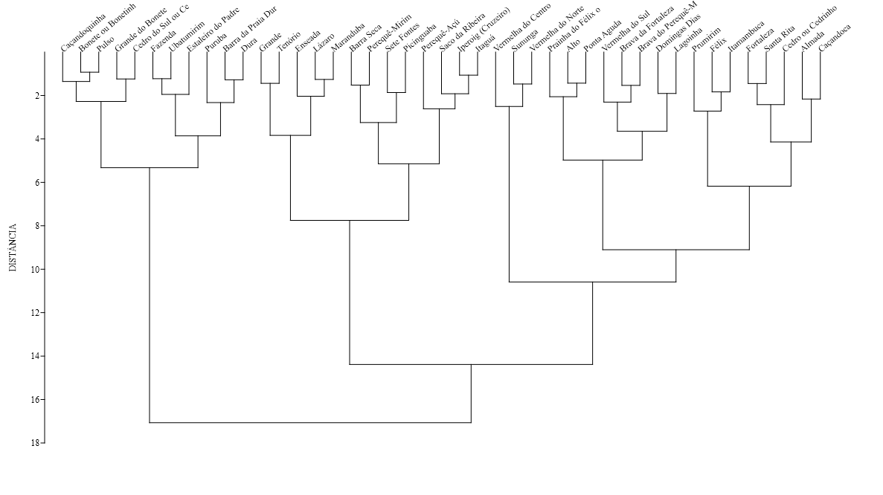
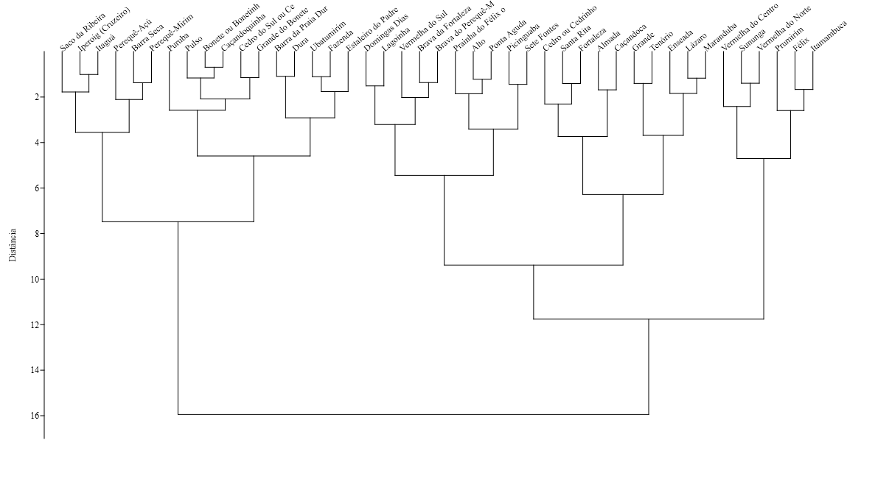
 |  |  |  |  |  |  |  |  |  |  |  | Item | Cluster |  | Item | Cluster |  |  |  |  |  |  |  |  |  |  |  | Ward's method |  |  |  |  | K-means
 |  |  |  |  |  |  |  |  |  |  |  | Almada | 2 |  | Almada | 3 |  |  |  |  |  |  |  |  |  |  |  | 1 | 2 | 3 |  |  | 1 | 2 | 3 | K\Ward's | 1 | 2 | 3
 |  |  |  |  |  |  |  |  |  |  |  | Alto | 1 |  | Alto | 2 |  |  |  |  |  |  |  |  |  |  |  | felix | barra da praia dura | almada |  |  | Cedro ou Cedrinho | Alto | Almada | 1 | 6 | 0 | 1 | 7
 |  |  |  |  |  |  |  |  |  |  |  | Barra da Praia Dura | 1 |  | Barra da Praia Dura | 2 |  |  |  |  |  |  |  |  |  |  |  | itamambuca | barra seca | alto |  |  | Félix | Barra da Praia Dura | Caçandoca | 2 | 0 | 14 | 7 | 21
 |  |  |  |  |  |  |  |  |  |  |  | Barra Seca | 1 |  | Barra Seca | 3 |  |  |  |  |  |  |  |  |  |  |  | prumirim | bonete | brava da fortaleza |  |  | Itamambuca | Bonete ou Bonetinho | Domingas Dias | 3 | 0 | 2 | 11 | 13
 |  |  |  |  |  |  |  |  |  |  |  | Bonete ou Bonetinho | 1 |  | Bonete ou Bonetinho | 2 |  |  |  |  |  |  |  |  |  |  |  | sununga | caçandoquinha | brava do pereque mirim |  |  | Prumirim | Brava da Fortaleza | Enseada |  | 6 | 16 | 19 | 43
 |  |  |  |  |  |  |  |  |  |  |  | Brava da Fortaleza | 1 |  | Brava da Fortaleza | 2 |  |  |  |  |  |  |  |  |  |  |  | vermelha do centro | cedro do sul | caçandoca |  |  | Sununga | Brava do Perequê-Mirim | Fortaleza
 |  |  |  |  |  |  |  |  |  |  |  | Brava do Perequê-Mirim | 1 |  | Brava do Perequê-Mirim | 2 |  |  |  |  |  |  |  |  |  |  |  | vermelha do norte | dura | cedro |  |  | Vermelha do Centro (Vermelhinha) | Caçandoquinha | Grande
 |  |  |  |  |  |  |  |  |  |  |  | Caçandoca | 2 |  | Caçandoca | 3 |  |  |  |  |  |  |  |  |  |  |  |  | estaleiro do padre | domingas dias |  |  | Vermelha do Norte | Cedro do Sul ou Cedrinho da Fortaleza | Itaguá
 |  |  |  |  |  |  |  |  |  |  |  | Caçandoquinha | 1 |  | Caçandoquinha | 2 |  |  |  |  |  |  |  |  |  |  |  |  | fazenda | enseada |  |  |  | Dura | Lagoinha
 |  |  |  |  |  |  |  |  |  |  |  | Cedro ou Cedrinho | 2 |  | Cedro ou Cedrinho | 1 |  |  |  |  |  |  |  |  |  |  |  |  | grande do bonete | fortaleza |  |  |  | Estaleiro do Padre | Lázaro
 |  |  |  |  |  |  |  |  |  |  |  | Cedro do Sul ou Cedrinho da Fortaleza | 1 |  | Cedro do Sul ou Cedrinho da Fortaleza | 2 |  |  |  |  |  |  |  |  |  |  |  |  | iperoig | grande |  |  |  | Fazenda | Maranduba
 |  |  |  |  |  |  |  |  |  |  |  | Domingas Dias | 3 |  | Domingas Dias | 3 |  |  |  |  |  |  |  |  |  |  |  |  | itagua | lagoinha |  |  |  | Prainha do Félix ou Português | Perequê-Açú
 |  |  |  |  |  |  |  |  |  |  |  | Dura | 1 |  | Dura | 2 |  |  |  |  |  |  |  |  |  |  |  |  | pereque mirim | lazaro |  |  |  | Grande do Bonete | Santa Rita
 |  |  |  |  |  |  |  |  |  |  |  | Enseada | 3 |  | Enseada | 3 |  |  |  |  |  |  |  |  |  |  |  |  | pereque-açu | maranduba |  |  |  | Iperoig (Cruzeiro) | Tenório
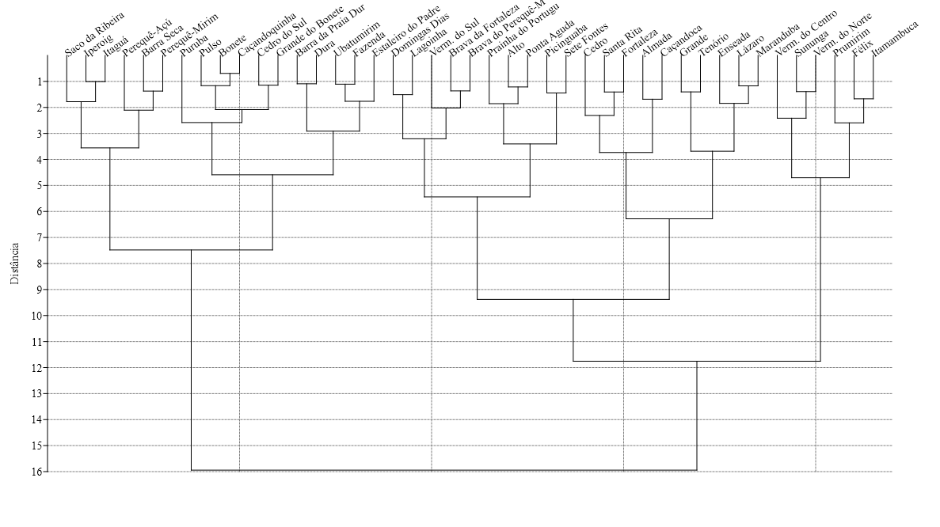
 |  |  |  |  |  |  |  |  |  |  |  | Estaleiro do Padre | 1 |  | Estaleiro do Padre | 2 |  |  |  |  |  |  |  |  |  |  |  |  | pulso | picinguaba |  |  |  | Perequê-Mirim
 |  |  |  |  |  |  |  |  |  |  |  | Fazenda | 1 |  | Fazenda | 2 |  |  |  |  |  |  |  |  |  |  |  |  | puruba | ponta aguda |  |  |  | Picinguaba
 |  |  |  |  |  |  |  |  |  |  |  | Félix | 2 |  | Félix | 1 |  |  |  |  |  |  |  |  |  |  |  |  | saco da ribeira | prainha do felix |  |  |  | Ponta Aguda
 |  |  |  |  |  |  |  |  |  |  |  | Prainha do Félix ou Português | 1 |  | Prainha do Félix ou Português | 2 |  |  |  |  |  |  |  |  |  |  |  |  | ubatumirim | santa rita |  |  |  | Pulso
 |  |  |  |  |  |  |  |  |  |  |  | Fortaleza | 2 |  | Fortaleza | 3 |  |  |  |  |  |  |  |  |  |  |  |  |  | sete fontes |  |  |  | Puruba
 |  |  |  |  |  |  |  |  |  |  |  | Grande | 3 |  | Grande | 3 |  |  |  |  |  |  |  |  |  |  |  |  |  | tenorio |  |  |  | Saco da Ribeira
 |  |  |  |  |  |  |  |  |  |  |  | Grande do Bonete | 1 |  | Grande do Bonete | 2 |  |  |  |  |  |  |  |  |  |  |  |  |  | vermelha do sul |  |  |  | Sete Fontes
 |  |  |  |  |  |  |  |  |  |  |  | Iperoig (Cruzeiro) | 1 |  | Iperoig (Cruzeiro) | 2 |  |  |  |  |  |  |  |  |  |  |  |  |  |  |  |  |  | Ubatumirim
 |  |  |  |  |  |  |  |  |  |  |  | Itaguá | 1 |  | Itaguá | 3 |  |  |  |  |  |  |  |  |  |  |  |  |  |  |  |  |  | Vermelha do Sul
 |  |  |  |  |  |  |  |  |  |  |  | Itamambuca | 2 |  | Itamambuca | 1
 |  |  |  |  |  |  |  |  |  |  |  | Lagoinha | 3 |  | Lagoinha | 3
 |  |  |  |  |  |  |  |  |  |  |  | Lázaro | 3 |  | Lázaro | 3
 |  |  |  |  |  |  |  |  |  |  |  | Maranduba | 3 |  | Maranduba | 3
 |  |  |  |  |  |  |  |  |  |  |  | Perequê-Açú | 3 |  | Perequê-Açú | 3
 |  |  |  |  |  |  |  |  |  |  |  | Perequê-Mirim | 1 |  | Perequê-Mirim | 2
 |  |  |  |  |  |  |  |  |  |  |  | Picinguaba | 1 |  | Picinguaba | 2
 |  |  |  |  |  |  |  |  |  |  |  | Ponta Aguda | 2 |  | Ponta Aguda | 2
 |  |  |  |  |  |  |  |  |  |  |  | Prumirim | 2 |  | Prumirim | 1
 |  |  |  |  |  |  |  |  |  |  |  | Pulso | 1 |  | Pulso | 2
 |  |  |  |  |  |  |  |  |  |  |  | Puruba | 1 |  | Puruba | 2
 |  |  |  |  |  |  |  |  |  |  |  | Saco da Ribeira | 1 |  | Saco da Ribeira | 2
 |  |  |  |  |  |  |  |  |  |  |  | Santa Rita | 3 |  | Santa Rita | 3
 |  |  |  |  |  |  |  |  |  |  |  | Sete Fontes | 1 |  | Sete Fontes | 2
 |  |  |  |  |  |  |  |  |  |  |  | Sununga | 3 |  | Sununga | 1
 |  |  |  |  |  |  |  |  |  |  |  | Tenório | 3 |  | Tenório | 3
 |  |  |  |  |  |  |  |  |  |  |  | Ubatumirim | 1 |  | Ubatumirim | 2
 |  |  |  |  |  |  |  |  |  |  |  | Vermelha do Centro (Vermelhinha) | 1 |  | Vermelha do Centro (Vermelhinha) | 1
 |  |  |  |  |  |  |  |  |  |  |  | Vermelha do Norte | 3 |  | Vermelha do Norte | 1
 |  |  |  |  |  |  |  |  |  |  |  | Vermelha do Sul | 1 |  | Vermelha do Sul | 2

 | Águas claras (ou cristalina, limpas, transparente) | Boa para banho (ou boa pra nadar) (não é natação) | Dificil acesso (ou atravessar rio a pé, estrada ruim) | Diversidade ecológica (presença da fauna local) | Fácil acesso | Família (ou boa para crianças) | Mar agitado (ou bravo, muitas ondas, violento, de tombo, forte, revolto) | Mar calmo (ou manso, piscina, tranquilo, sem ondas) | Paradisíaca (ou bonita, linda, maravilhosa) (agradavel aos olhos) | Poluida (ou esgoto, óleo, lixo) | Popular (ou cheia, muito ou bem movimentada) | Sombra natural (ou sombra de árvores) | Sossegada (ou calma, tranquila, segura) | Vegetação preservada | Canoagem e SUP | Esportes de areia | Surfing | Mergulho livre | Areia dura | Areia macia (ou fofa) | Declive acentuado (ou afunda rápido) | Plana | Atrações e diversão | Alimentação e comércio | Facilidades e hospedagem | Comunidade tradicional | Infraestrutura
Almada | 2.8129 | 1.6990 | 2.6990 | 1.7782 | 1.6990 | 3.0531 | 1.0000 | 3.0531 | 3.4133 | 1.3010 | 2.3979 | 1.0000 | 2.9138 | 2.0414 | 2.0414 | 1.0000 | 1.0000 | 1.6990 | 1.0000 | 1.0000 | 1.0000 | 1.0000 | 2.1139 | 3.2405 | 2.7559 | 2.3010 | 2.9243
Alto | 2.2304 | 1.6990 | 2.2553 | 1.0000 | 1.3010 | 1.9031 | 1.3010 | 2.4314 | 2.8692 | 1.0000 | 1.6021 | 1.6021 | 2.5563 | 1.7782 | 1.6990 | 1.0000 | 1.0000 | 1.4771 | 1.0000 | 1.0000 | 1.0000 | 1.4771 | 1.0000 | 2.2553 | 2.2788 | 1.0000 | 1.4771
Barra da Praia Dura | 1.6021 | 1.6021 | 1.0000 | 1.6021 | 1.4771 | 2.3010 | 1.0000 | 2.1461 | 2.4472 | 1.0000 | 1.0000 | 1.0000 | 2.2304 | 1.0000 | 1.7782 | 1.0000 | 1.0000 | 1.0000 | 1.0000 | 1.0000 | 1.0000 | 1.9542 | 1.4771 | 1.0000 | 1.3010 | 1.0000 | 1.3010
Barra Seca | 1.3010 | 1.4771 | 1.0000 | 1.0000 | 1.6021 | 2.5441 | 1.0000 | 2.5682 | 2.6435 | 1.9031 | 1.4771 | 1.4771 | 2.6532 | 1.3010 | 1.8451 | 1.0000 | 1.0000 | 1.0000 | 1.3010 | 1.0000 | 1.0000 | 1.0000 | 1.7782 | 2.6232 | 1.6021 | 2.1139 | 2.3222
Bonete ou Bonetinho | 1.8451 | 1.3010 | 1.3010 | 1.3010 | 1.0000 | 1.4771 | 1.0000 | 2.0414 | 2.5563 | 1.0000 | 1.0000 | 1.0000 | 1.9031 | 1.6021 | 1.0000 | 1.0000 | 1.0000 | 1.0000 | 1.0000 | 1.3010 | 1.0000 | 1.0000 | 1.3010 | 1.7782 | 1.0000 | 1.3010 | 1.0000
Brava da Fortaleza | 2.0792 | 1.4771 | 1.6990 | 1.6021 | 1.6990 | 2.3010 | 2.1461 | 2.2041 | 3.0000 | 1.3010 | 1.3010 | 1.9542 | 2.4150 | 2.0792 | 1.0000 | 1.0000 | 1.8451 | 1.0000 | 1.0000 | 1.0000 | 1.0000 | 1.0000 | 1.6990 | 2.1761 | 1.9542 | 1.0000 | 1.3010
Brava do Perequê-Mirim | 2.3979 | 1.7782 | 1.0000 | 1.6990 | 1.8451 | 2.5315 | 1.6021 | 2.5315 | 2.8976 | 1.3010 | 1.3010 | 2.0000 | 2.6232 | 1.7782 | 1.6021 | 1.0000 | 1.0000 | 1.3010 | 1.0000 | 1.0000 | 1.3010 | 1.0000 | 1.0000 | 2.6128 | 2.4472 | 1.0000 | 1.7782
Caçandoca | 2.3979 | 1.6021 | 2.5315 | 1.4771 | 1.4771 | 2.7482 | 2.0000 | 2.4914 | 3.2601 | 1.0000 | 2.0000 | 2.1461 | 2.8692 | 2.2553 | 1.3010 | 1.0000 | 1.0000 | 1.0000 | 1.4771 | 1.3010 | 1.0000 | 1.3010 | 1.6021 | 2.9294 | 2.5441 | 2.5185 | 2.3010
Caçandoquinha | 1.9542 | 1.3010 | 1.6021 | 1.3010 | 1.0000 | 1.9542 | 1.3010 | 1.9031 | 2.6628 | 1.0000 | 1.0000 | 1.3010 | 2.2041 | 1.4771 | 1.0000 | 1.0000 | 1.0000 | 1.0000 | 1.0000 | 1.0000 | 1.0000 | 1.3010 | 1.3010 | 1.6990 | 1.0000 | 1.4771 | 1.3010
Cedro ou Cedrinho | 2.5441 | 1.9031 | 2.7324 | 2.0792 | 1.9031 | 2.0792 | 2.2041 | 2.4914 | 3.3075 | 1.7782 | 1.7782 | 1.7782 | 2.4472 | 2.2041 | 2.2304 | 1.0000 | 1.0000 | 2.3222 | 1.0000 | 1.8451 | 1.9542 | 1.0000 | 2.0414 | 2.5798 | 2.3802 | 1.0000 | 2.0792
Cedro do Sul ou Cedrinho da Fortaleza | 1.8451 | 1.4771 | 1.4771 | 1.6021 | 1.0000 | 1.3010 | 1.3010 | 1.0000 | 2.6335 | 1.0000 | 1.0000 | 1.0000 | 1.6990 | 1.3010 | 1.0000 | 1.0000 | 1.3010 | 1.3010 | 1.0000 | 1.3010 | 1.0000 | 1.0000 | 1.0000 | 1.7782 | 1.0000 | 1.0000 | 1.0000
Domingas Dias | 2.6232 | 2.0792 | 1.4771 | 1.6021 | 1.6021 | 3.0253 | 1.6021 | 3.0253 | 3.3483 | 1.0000 | 1.6990 | 2.2788 | 3.0934 | 1.0000 | 2.0414 | 1.0000 | 1.0000 | 1.9031 | 1.3010 | 1.8451 | 1.0000 | 1.0000 | 1.6990 | 2.3010 | 2.5051 | 1.0000 | 1.4771
Dura | 1.6021 | 1.4771 | 1.0000 | 1.3010 | 1.3010 | 2.1761 | 1.3010 | 2.1461 | 2.3010 | 1.3010 | 1.3010 | 1.0000 | 2.3424 | 1.4771 | 1.0000 | 1.4771 | 1.0000 | 1.0000 | 1.4771 | 1.0000 | 1.0000 | 1.4771 | 1.0000 | 1.0000 | 1.0000 | 1.0000 | 1.0000
Enseada | 2.4914 | 1.7782 | 1.0000 | 1.3010 | 1.7782 | 3.3655 | 1.0000 | 3.2405 | 3.0374 | 2.3979 | 2.4150 | 1.0000 | 3.0453 | 1.4771 | 2.0000 | 1.6990 | 1.0000 | 1.0000 | 2.0414 | 1.0000 | 1.0000 | 2.1139 | 2.3010 | 2.9243 | 2.5185 | 1.4771 | 2.4771
Estaleiro do Padre | 1.9031 | 1.0000 | 1.0000 | 1.0000 | 1.8451 | 2.6232 | 1.3010 | 2.6335 | 2.6532 | 1.0000 | 1.6021 | 1.0000 | 2.5051 | 1.4771 | 1.0000 | 1.3010 | 1.4771 | 1.0000 | 1.6990 | 1.0000 | 1.0000 | 1.0000 | 1.4771 | 2.4624 | 1.4771 | 1.3010 | 2.0792
Fazenda | 2.0414 | 1.3010 | 1.0000 | 1.6990 | 1.4771 | 2.2041 | 1.0000 | 2.1461 | 2.6021 | 1.0000 | 1.0000 | 1.0000 | 2.3617 | 2.3010 | 1.0000 | 1.4771 | 1.4771 | 1.3010 | 1.7782 | 1.0000 | 1.0000 | 1.0000 | 1.0000 | 1.6990 | 1.7782 | 1.0000 | 1.6990
Félix | 2.4314 | 2.1461 | 1.9031 | 1.6990 | 2.1461 | 2.9345 | 2.8325 | 2.8921 | 3.5391 | 1.6021 | 2.6128 | 2.6990 | 2.7634 | 2.2304 | 2.0414 | 1.0000 | 2.3222 | 1.7782 | 1.0000 | 1.8451 | 1.6990 | 1.0000 | 2.2553 | 2.9638 | 2.8261 | 1.0000 | 2.4150
Prainha do Félix ou Português | 2.2788 | 1.7782 | 2.7993 | 1.8451 | 1.6021 | 1.9542 | 1.3010 | 2.0414 | 3.2330 | 1.6021 | 1.7782 | 1.8451 | 2.1761 | 2.0414 | 1.0000 | 1.0000 | 1.0000 | 1.4771 | 1.0000 | 1.4771 | 1.3010 | 1.0000 | 1.3010 | 1.4771 | 1.7782 | 1.0000 | 1.0000
Fortaleza | 2.4472 | 1.9542 | 1.9542 | 2.6902 | 1.6990 | 2.9395 | 1.3010 | 3.0334 | 3.3304 | 1.6990 | 2.1461 | 1.7782 | 2.8325 | 1.6990 | 2.0792 | 1.0000 | 1.0000 | 2.0414 | 1.3010 | 1.0000 | 1.0000 | 1.3010 | 2.3424 | 2.7404 | 2.6335 | 1.4771 | 2.1761
Grande | 1.8451 | 1.6021 | 1.0000 | 1.0000 | 2.0414 | 2.4472 | 2.4150 | 1.4771 | 3.0253 | 2.4150 | 2.9085 | 1.3010 | 2.1761 | 1.0000 | 1.0000 | 1.0000 | 1.6990 | 1.0000 | 1.3010 | 1.3010 | 1.0000 | 1.3010 | 1.4771 | 2.8325 | 2.3222 | 1.0000 | 2.6335
Grande do Bonete | 1.9542 | 1.4771 | 1.0000 | 1.0000 | 1.3010 | 1.4771 | 1.3010 | 1.8451 | 2.6990 | 1.3010 | 1.6021 | 1.4771 | 2.0414 | 1.7782 | 1.0000 | 1.0000 | 1.4771 | 1.4771 | 1.0000 | 1.0000 | 1.0000 | 1.0000 | 1.0000 | 1.8451 | 1.0000 | 1.0000 | 1.0000
Iperoig (Cruzeiro) | 1.4771 | 1.0000 | 1.0000 | 1.0000 | 1.6990 | 1.6021 | 1.0000 | 1.4771 | 2.8451 | 2.5911 | 1.4771 | 1.3010 | 2.1761 | 1.0000 | 1.3010 | 1.6990 | 1.3010 | 1.0000 | 1.0000 | 1.0000 | 1.0000 | 1.0000 | 1.9031 | 2.6232 | 1.6021 | 1.0000 | 2.2041
Itaguá | 1.0000 | 1.0000 | 1.0000 | 1.0000 | 1.7782 | 1.7782 | 1.0000 | 1.6990 | 2.6812 | 2.7924 | 1.7782 | 1.3010 | 1.9031 | 1.0000 | 1.0000 | 2.4624 | 1.0000 | 1.0000 | 1.0000 | 1.0000 | 1.0000 | 1.0000 | 2.2553 | 3.0453 | 2.1139 | 1.3010 | 2.4624
Itamambuca | 2.1761 | 2.0414 | 2.4472 | 1.4771 | 2.0414 | 2.7782 | 2.9638 | 1.9031 | 3.4983 | 2.0000 | 2.1761 | 1.6021 | 2.8513 | 2.4314 | 2.2788 | 1.0000 | 3.0531 | 1.0000 | 1.0000 | 1.0000 | 1.0000 | 1.0000 | 2.1139 | 2.7634 | 2.6128 | 1.0000 | 2.5051
Lagoinha | 2.2553 | 1.6021 | 1.0000 | 1.7782 | 1.6021 | 3.1399 | 1.8451 | 2.9494 | 3.0374 | 1.6021 | 1.8451 | 1.4771 | 3.0414 | 1.3010 | 1.6021 | 1.3010 | 1.6021 | 1.0000 | 1.6021 | 1.3010 | 1.0000 | 1.6990 | 1.6021 | 2.7076 | 2.4624 | 1.0000 | 1.8451
Lázaro | 2.6021 | 2.2304 | 1.4771 | 1.7782 | 1.8451 | 3.3284 | 1.6990 | 3.3032 | 3.2833 | 2.2788 | 2.5315 | 2.0000 | 3.1931 | 1.6021 | 2.4150 | 1.0000 | 1.3010 | 1.3010 | 1.4771 | 1.0000 | 1.0000 | 1.8451 | 2.6232 | 3.0645 | 2.5911 | 1.0000 | 2.7160
Maranduba | 1.8451 | 2.0000 | 1.0000 | 1.4771 | 1.9031 | 2.9868 | 1.4771 | 2.7324 | 2.9685 | 2.2553 | 2.6021 | 1.6021 | 2.6628 | 1.3010 | 1.9031 | 1.0000 | 1.3010 | 1.4771 | 1.6021 | 1.4771 | 1.0000 | 1.9031 | 2.7782 | 2.9138 | 2.3979 | 1.0000 | 2.4914
Perequê-Açú | 1.3010 | 1.6990 | 1.0000 | 1.0000 | 2.2553 | 2.5185 | 1.3010 | 2.3979 | 2.6435 | 2.4472 | 2.1139 | 1.6021 | 2.5911 | 1.0000 | 1.0000 | 1.8451 | 1.6021 | 1.0000 | 1.4771 | 1.0000 | 1.0000 | 1.0000 | 2.0000 | 2.5051 | 2.0000 | 1.0000 | 2.2788
Perequê-Mirim | 1.8451 | 1.4771 | 1.0000 | 1.4771 | 1.3010 | 2.5798 | 1.0000 | 2.5563 | 2.7243 | 2.2041 | 1.4771 | 1.4771 | 2.7324 | 1.3010 | 1.3010 | 1.0000 | 1.0000 | 1.3010 | 1.0000 | 1.3010 | 1.0000 | 1.0000 | 1.7782 | 2.2553 | 1.8451 | 1.0000 | 1.3010
Picinguaba | 2.2041 | 1.6990 | 1.9542 | 1.6021 | 1.3010 | 1.6990 | 1.3010 | 2.2553 | 2.9345 | 2.0414 | 1.6990 | 1.0000 | 2.2304 | 1.6990 | 1.0000 | 1.0000 | 1.0000 | 1.3010 | 1.0000 | 1.0000 | 1.0000 | 1.0000 | 2.7482 | 2.3222 | 2.2041 | 2.2304 | 1.4771
Ponta Aguda | 2.4624 | 1.6021 | 2.7924 | 1.3010 | 1.6990 | 2.4150 | 1.4771 | 2.4914 | 3.1987 | 1.6021 | 1.6990 | 1.9542 | 2.6128 | 2.1461 | 1.0000 | 1.0000 | 1.0000 | 1.0000 | 1.0000 | 1.4771 | 1.0000 | 1.4771 | 1.4771 | 2.3424 | 2.5911 | 1.0000 | 1.3010
Prumirim | 2.5315 | 1.3010 | 1.7782 | 2.0792 | 2.0000 | 2.4771 | 3.0607 | 2.2788 | 3.4728 | 1.3010 | 1.8451 | 1.0000 | 2.6435 | 2.3617 | 1.9542 | 1.0000 | 2.0792 | 1.3010 | 1.0000 | 2.1461 | 2.1761 | 1.0000 | 2.6021 | 3.1430 | 2.3802 | 1.8451 | 2.6128
Pulso | 1.9542 | 1.0000 | 1.4771 | 1.0000 | 1.0000 | 1.7782 | 1.0000 | 2.0792 | 2.5441 | 1.0000 | 1.0000 | 1.4771 | 2.3979 | 1.9031 | 1.0000 | 1.0000 | 1.0000 | 1.0000 | 1.0000 | 1.0000 | 1.0000 | 1.0000 | 1.0000 | 1.3010 | 1.4771 | 1.0000 | 1.0000
Puruba | 1.4771 | 1.3010 | 1.9031 | 1.4771 | 1.0000 | 1.6990 | 2.0414 | 1.3010 | 2.5315 | 1.0000 | 1.0000 | 1.0000 | 2.0792 | 2.1461 | 1.4771 | 1.0000 | 1.0000 | 1.0000 | 1.0000 | 1.6021 | 1.0000 | 1.0000 | 1.0000 | 1.3010 | 1.4771 | 1.4771 | 1.0000
Saco da Ribeira | 1.3010 | 1.0000 | 1.3010 | 1.0000 | 1.4771 | 1.9542 | 1.0000 | 1.3010 | 2.9731 | 1.6021 | 1.4771 | 1.0000 | 2.2304 | 1.0000 | 1.0000 | 1.3010 | 1.0000 | 1.3010 | 1.0000 | 1.0000 | 1.0000 | 1.0000 | 2.6232 | 2.2304 | 1.6021 | 1.0000 | 2.1461
Santa Rita | 2.5441 | 1.9542 | 2.0792 | 1.8451 | 2.0792 | 3.0334 | 1.6990 | 3.0645 | 3.5079 | 2.2553 | 2.8573 | 2.0000 | 2.8808 | 1.3010 | 2.3979 | 1.0000 | 1.3010 | 1.4771 | 1.0000 | 1.9031 | 1.0000 | 1.0000 | 2.2553 | 2.5563 | 2.3979 | 1.0000 | 2.0792
Sete Fontes | 2.6435 | 1.7782 | 1.6990 | 1.7782 | 1.0000 | 2.0000 | 1.0000 | 2.3222 | 3.0719 | 1.3010 | 1.3010 | 1.3010 | 2.4314 | 1.4771 | 1.0000 | 1.0000 | 1.0000 | 1.7782 | 1.0000 | 1.3010 | 1.0000 | 1.0000 | 1.8451 | 2.7076 | 1.6021 | 1.9542 | 2.4624
Sununga | 2.1461 | 1.6021 | 1.4771 | 1.6990 | 1.6990 | 2.0414 | 3.3692 | 2.1761 | 3.5391 | 1.4771 | 1.6021 | 1.0000 | 2.5798 | 1.3010 | 1.4771 | 1.0000 | 2.8388 | 1.0000 | 1.0000 | 2.2304 | 2.1761 | 1.0000 | 2.0000 | 2.8573 | 2.3424 | 1.0000 | 2.0414
Tenório | 2.6021 | 1.9031 | 1.4771 | 1.0000 | 2.4624 | 2.9868 | 2.4150 | 2.5441 | 3.2068 | 2.2788 | 2.7404 | 1.4771 | 2.7160 | 1.3010 | 1.0000 | 1.0000 | 1.0000 | 1.0000 | 1.7782 | 1.6021 | 1.0000 | 1.3010 | 1.3010 | 2.9445 | 2.3010 | 1.0000 | 2.3222
Ubatumirim | 2.1761 | 1.4771 | 1.6990 | 1.4771 | 1.3010 | 2.6021 | 1.0000 | 2.4150 | 2.4771 | 1.0000 | 1.0000 | 1.0000 | 2.3222 | 1.7782 | 1.0000 | 1.3010 | 1.0000 | 1.0000 | 1.3010 | 1.0000 | 1.0000 | 1.0000 | 1.0000 | 2.0414 | 1.0000 | 1.0000 | 1.6021
Vermelha do Centro (Vermelhinha) | 1.7782 | 1.4771 | 1.7782 | 1.0000 | 1.8451 | 1.6990 | 2.8808 | 1.0000 | 3.0719 | 1.6021 | 1.9542 | 1.6990 | 2.3617 | 1.7782 | 1.0000 | 1.4771 | 2.8325 | 1.0000 | 1.0000 | 1.6990 | 1.6021 | 1.0000 | 1.0000 | 2.2041 | 1.3010 | 1.0000 | 1.3010
Vermelha do Norte | 2.5051 | 1.6021 | 1.0000 | 1.0000 | 2.2553 | 1.9031 | 3.0719 | 1.6990 | 3.3483 | 1.6021 | 2.0000 | 2.2041 | 2.6128 | 1.0000 | 1.3010 | 1.0000 | 2.8751 | 1.0000 | 1.0000 | 2.3424 | 1.9542 | 1.0000 | 1.3010 | 2.6902 | 2.3010 | 1.0000 | 2.2041
Vermelha do Sul | 2.0792 | 1.7782 | 1.0000 | 1.6021 | 1.6021 | 2.6335 | 1.6021 | 2.6721 | 3.1367 | 1.0000 | 1.3010 | 1.7782 | 2.8129 | 1.8451 | 1.3010 | 1.0000 | 1.0000 | 1.6021 | 1.0000 | 1.3010 | 1.7782 | 1.0000 | 1.7782 | 1.3010 | 1.8451 | 1.0000 | 1.0000

5 - Praias de surfe | Águas claras (ou cristalina, limpas, transparente) | Boa para banho (ou boa pra nadar) (não é natação) | Dificil acesso (ou atravessar rio a pé, estrada ruim) | Diversidade ecológica (presença da fauna local) | Fácil acesso | Família (ou boa para crianças) | Mar agitado (ou bravo, muitas ondas, violento, de tombo, forte, revolto) | Mar calmo (ou manso, piscina, tranquilo, sem ondas) | Paradisíaca (ou bonita, linda, maravilhosa) (agradavel aos olhos) | Poluida (ou esgoto, óleo, lixo) | Popular (ou cheia, muito ou bem movimentada) | Sombra natural (ou sombra de árvores) | Sossegada (ou calma, tranquila, segura) | Vegetação preservada | Canoagem e SUP | Esportes de areia | Surfing | Mergulho livre | Areia dura | Areia macia (ou fofa) | Declive acentuado (ou afunda rápido) | Plana | Atrações e diversão | Alimentação e comércio | Facilidades e hospedagem | Comunidade tradicional | Infraestrutura
Félix | 2.4314 | 2.1461 | 1.9031 | 1.6990 | 2.1461 | 2.9345 | 2.8325 | 2.8921 | 3.5391 | 1.6021 | 2.6128 | 2.6990 | 2.7634 | 2.2304 | 2.0414 | 1.0000 | 2.3222 | 1.7782 | 1.0000 | 1.8451 | 1.6990 | 1.0000 | 2.2553 | 2.9638 | 2.8261 | 1.0000 | 2.4150
Itamambuca | 2.1761 | 2.0414 | 2.4472 | 1.4771 | 2.0414 | 2.7782 | 2.9638 | 1.9031 | 3.4983 | 2.0000 | 2.1761 | 1.6021 | 2.8513 | 2.4314 | 2.2788 | 1.0000 | 3.0531 | 1.0000 | 1.0000 | 1.0000 | 1.0000 | 1.0000 | 2.1139 | 2.7634 | 2.6128 | 1.0000 | 2.5051
Prumirim | 2.5315 | 1.3010 | 1.7782 | 2.0792 | 2.0000 | 2.4771 | 3.0607 | 2.2788 | 3.4728 | 1.3010 | 1.8451 | 1.0000 | 2.6435 | 2.3617 | 1.9542 | 1.0000 | 2.0792 | 1.3010 | 1.0000 | 2.1461 | 2.1761 | 1.0000 | 2.6021 | 3.1430 | 2.3802 | 1.8451 | 2.6128
Sununga | 2.1461 | 1.6021 | 1.4771 | 1.6990 | 1.6990 | 2.0414 | 3.3692 | 2.1761 | 3.5391 | 1.4771 | 1.6021 | 1.0000 | 2.5798 | 1.3010 | 1.4771 | 1.0000 | 2.8388 | 1.0000 | 1.0000 | 2.2304 | 2.1761 | 1.0000 | 2.0000 | 2.8573 | 2.3424 | 1.0000 | 2.0414
Vermelha do Centro (Vermelhinha) | 1.7782 | 1.4771 | 1.7782 | 1.0000 | 1.8451 | 1.6990 | 2.8808 | 1.0000 | 3.0719 | 1.6021 | 1.9542 | 1.6990 | 2.3617 | 1.7782 | 1.0000 | 1.4771 | 2.8325 | 1.0000 | 1.0000 | 1.6990 | 1.6021 | 1.0000 | 1.0000 | 2.2041 | 1.3010 | 1.0000 | 1.3010
Vermelha do Norte | 2.5051 | 1.6021 | 1.0000 | 1.0000 | 2.2553 | 1.9031 | 3.0719 | 1.6990 | 3.3483 | 1.6021 | 2.0000 | 2.2041 | 2.6128 | 1.0000 | 1.3010 | 1.0000 | 2.8751 | 1.0000 | 1.0000 | 2.3424 | 1.9542 | 1.0000 | 1.3010 | 2.6902 | 2.3010 | 1.0000 | 2.2041
Média | 2.2614 | 1.6950 | 1.7306 | 1.4924 | 1.9978 | 2.3055 | 3.0298 | 1.9915 | 3.4116 | 1.5974 | 2.0317 | 1.7007 | 2.6354 | 1.8505 | 1.6754 | 1.0795 | 2.6668 | 1.1799 | 1.0000 | 1.8772 | 1.7679 | 1.0000 | 1.8787 | 2.7703 | 2.2939 | 1.1408 | 2.1799
Desvio Padrão | 0.2882 | 0.3297 | 0.4787 | 0.4277 | 0.2014 | 0.4996 | 0.1915 | 0.6331 | 0.1807 | 0.2300 | 0.3420 | 0.6696 | 0.1683 | 0.5956 | 0.4922 | 0.1948 | 0.3778 | 0.3169 | 0.0000 | 0.4931 | 0.4449 | 0.0000 | 0.6068 | 0.3197 | 0.5255 | 0.3450 | 0.4776

1 - Não populares, poluidas e com serviços | Águas claras (ou cristalina, limpas, transparente) | Boa para banho (ou boa pra nadar) (não é natação) | Dificil acesso (ou atravessar rio a pé, estrada ruim) | Diversidade ecológica (presença da fauna local) | Fácil acesso | Família (ou boa para crianças) | Mar agitado (ou bravo, muitas ondas, violento, de tombo, forte, revolto) | Mar calmo (ou manso, piscina, tranquilo, sem ondas) | Paradisíaca (ou bonita, linda, maravilhosa) (agradavel aos olhos) | Poluida (ou esgoto, óleo, lixo) | Popular (ou cheia, muito ou bem movimentada) | Sombra natural (ou sombra de árvores) | Sossegada (ou calma, tranquila, segura) | Vegetação preservada | Canoagem e SUP | Esportes de areia | Surfing | Mergulho livre | Areia dura | Areia macia (ou fofa) | Declive acentuado (ou afunda rápido) | Plana | Atrações e diversão | Alimentação e comércio | Facilidades e hospedagem | Comunidade tradicional | Infraestrutura
Barra Seca | 1.3010 | 1.4771 | 1.0000 | 1.0000 | 1.6021 | 2.5441 | 1.0000 | 2.5682 | 2.6435 | 1.9031 | 1.4771 | 1.4771 | 2.6532 | 1.3010 | 1.8451 | 1.0000 | 1.0000 | 1.0000 | 1.3010 | 1.0000 | 1.0000 | 1.0000 | 1.7782 | 2.6232 | 1.6021 | 2.1139 | 2.3222
Iperoig (Cruzeiro) | 1.4771 | 1.0000 | 1.0000 | 1.0000 | 1.6990 | 1.6021 | 1.0000 | 1.4771 | 2.8451 | 2.5911 | 1.4771 | 1.3010 | 2.1761 | 1.0000 | 1.3010 | 1.6990 | 1.3010 | 1.0000 | 1.0000 | 1.0000 | 1.0000 | 1.0000 | 1.9031 | 2.6232 | 1.6021 | 1.0000 | 2.2041
Itaguá | 1.0000 | 1.0000 | 1.0000 | 1.0000 | 1.7782 | 1.7782 | 1.0000 | 1.6990 | 2.6812 | 2.7924 | 1.7782 | 1.3010 | 1.9031 | 1.0000 | 1.0000 | 2.4624 | 1.0000 | 1.0000 | 1.0000 | 1.0000 | 1.0000 | 1.0000 | 2.2553 | 3.0453 | 2.1139 | 1.3010 | 2.4624
Perequê-Açú | 1.3010 | 1.6990 | 1.0000 | 1.0000 | 2.2553 | 2.5185 | 1.3010 | 2.3979 | 2.6435 | 2.4472 | 2.1139 | 1.6021 | 2.5911 | 1.0000 | 1.0000 | 1.8451 | 1.6021 | 1.0000 | 1.4771 | 1.0000 | 1.0000 | 1.0000 | 2.0000 | 2.5051 | 2.0000 | 1.0000 | 2.2788
Perequê-Mirim | 1.8451 | 1.4771 | 1.0000 | 1.4771 | 1.3010 | 2.5798 | 1.0000 | 2.5563 | 2.7243 | 2.2041 | 1.4771 | 1.4771 | 2.7324 | 1.3010 | 1.3010 | 1.0000 | 1.0000 | 1.3010 | 1.0000 | 1.3010 | 1.0000 | 1.0000 | 1.7782 | 2.2553 | 1.8451 | 1.0000 | 1.3010
Saco da Ribeira | 1.3010 | 1.0000 | 1.3010 | 1.0000 | 1.4771 | 1.9542 | 1.0000 | 1.3010 | 2.9731 | 1.6021 | 1.4771 | 1.0000 | 2.2304 | 1.0000 | 1.0000 | 1.3010 | 1.0000 | 1.3010 | 1.0000 | 1.0000 | 1.0000 | 1.0000 | 2.6232 | 2.2304 | 1.6021 | 1.0000 | 2.1461
Média | 1.3010 | 1.2386 | 1.0000 | 1.0000 | 1.6505 | 2.2364 | 1.0000 | 2.0485 | 2.7028 | 2.3256 | 1.4771 | 1.3891 | 2.4108 | 1.0000 | 1.1505 | 1.5000 | 1.0000 | 1.0000 | 1.0000 | 1.0000 | 1.0000 | 1.0000 | 1.9515 | 2.5642 | 1.7236 | 1.0000 | 2.2414
Desvio Padrão | 0.2787 | 0.3125 | 0.1229 | 0.1948 | 0.3261 | 0.4363 | 0.1229 | 0.5733 | 0.1318 | 0.4453 | 0.2644 | 0.2110 | 0.3270 | 0.1555 | 0.3306 | 0.5672 | 0.2519 | 0.1555 | 0.2085 | 0.1229 | 0.0000 | 0.0000 | 0.3294 | 0.2990 | 0.2271 | 0.4467 | 0.4152

2 - Não populares e pouco serviços | Águas claras (ou cristalina, limpas, transparente) | Boa para banho (ou boa pra nadar) (não é natação) | Dificil acesso (ou atravessar rio a pé, estrada ruim) | Diversidade ecológica (presença da fauna local) | Fácil acesso | Família (ou boa para crianças) | Mar agitado (ou bravo, muitas ondas, violento, de tombo, forte, revolto) | Mar calmo (ou manso, piscina, tranquilo, sem ondas) | Paradisíaca (ou bonita, linda, maravilhosa) (agradavel aos olhos) | Poluida (ou esgoto, óleo, lixo) | Popular (ou cheia, muito ou bem movimentada) | Sombra natural (ou sombra de árvores) | Sossegada (ou calma, tranquila, segura) | Vegetação preservada | Canoagem e SUP | Esportes de areia | Surfing | Mergulho livre | Areia dura | Areia macia (ou fofa) | Declive acentuado (ou afunda rápido) | Plana | Atrações e diversão | Alimentação e comércio | Facilidades e hospedagem | Comunidade tradicional | Infraestrutura
Barra da Praia Dura | 1.6021 | 1.6021 | 1.0000 | 1.6021 | 1.4771 | 2.3010 | 1.0000 | 2.1461 | 2.4472 | 1.0000 | 1.0000 | 1.0000 | 2.2304 | 1.0000 | 1.7782 | 1.0000 | 1.0000 | 1.0000 | 1.0000 | 1.0000 | 1.0000 | 1.9542 | 1.4771 | 1.0000 | 1.3010 | 1.0000 | 1.3010
Bonete ou Bonetinho | 1.8451 | 1.3010 | 1.3010 | 1.3010 | 1.0000 | 1.4771 | 1.0000 | 2.0414 | 2.5563 | 1.0000 | 1.0000 | 1.0000 | 1.9031 | 1.6021 | 1.0000 | 1.0000 | 1.0000 | 1.0000 | 1.0000 | 1.3010 | 1.0000 | 1.0000 | 1.3010 | 1.7782 | 1.0000 | 1.3010 | 1.0000
Caçandoquinha | 1.9542 | 1.3010 | 1.6021 | 1.3010 | 1.0000 | 1.9542 | 1.3010 | 1.9031 | 2.6628 | 1.0000 | 1.0000 | 1.3010 | 2.2041 | 1.4771 | 1.0000 | 1.0000 | 1.0000 | 1.0000 | 1.0000 | 1.0000 | 1.0000 | 1.3010 | 1.3010 | 1.6990 | 1.0000 | 1.4771 | 1.3010
Cedro do Sul ou Cedrinho da Fortaleza | 1.8451 | 1.4771 | 1.4771 | 1.6021 | 1.0000 | 1.3010 | 1.3010 | 1.0000 | 2.6335 | 1.0000 | 1.0000 | 1.0000 | 1.6990 | 1.3010 | 1.0000 | 1.0000 | 1.3010 | 1.3010 | 1.0000 | 1.3010 | 1.0000 | 1.0000 | 1.0000 | 1.7782 | 1.0000 | 1.0000 | 1.0000
Dura | 1.6021 | 1.4771 | 1.0000 | 1.3010 | 1.3010 | 2.1761 | 1.3010 | 2.1461 | 2.3010 | 1.3010 | 1.3010 | 1.0000 | 2.3424 | 1.4771 | 1.0000 | 1.4771 | 1.0000 | 1.0000 | 1.4771 | 1.0000 | 1.0000 | 1.4771 | 1.0000 | 1.0000 | 1.0000 | 1.0000 | 1.0000
Estaleiro do Padre | 1.9031 | 1.0000 | 1.0000 | 1.0000 | 1.8451 | 2.6232 | 1.3010 | 2.6335 | 2.6532 | 1.0000 | 1.6021 | 1.0000 | 2.5051 | 1.4771 | 1.0000 | 1.3010 | 1.4771 | 1.0000 | 1.6990 | 1.0000 | 1.0000 | 1.0000 | 1.4771 | 2.4624 | 1.4771 | 1.3010 | 2.0792
Fazenda | 2.0414 | 1.3010 | 1.0000 | 1.6990 | 1.4771 | 2.2041 | 1.0000 | 2.1461 | 2.6021 | 1.0000 | 1.0000 | 1.0000 | 2.3617 | 2.3010 | 1.0000 | 1.4771 | 1.4771 | 1.3010 | 1.7782 | 1.0000 | 1.0000 | 1.0000 | 1.0000 | 1.6990 | 1.7782 | 1.0000 | 1.6990
Grande do Bonete | 1.9542 | 1.4771 | 1.0000 | 1.0000 | 1.3010 | 1.4771 | 1.3010 | 1.8451 | 2.6990 | 1.3010 | 1.6021 | 1.4771 | 2.0414 | 1.7782 | 1.0000 | 1.0000 | 1.4771 | 1.4771 | 1.0000 | 1.0000 | 1.0000 | 1.0000 | 1.0000 | 1.8451 | 1.0000 | 1.0000 | 1.0000
Pulso | 1.9542 | 1.0000 | 1.4771 | 1.0000 | 1.0000 | 1.7782 | 1.0000 | 2.0792 | 2.5441 | 1.0000 | 1.0000 | 1.4771 | 2.3979 | 1.9031 | 1.0000 | 1.0000 | 1.0000 | 1.0000 | 1.0000 | 1.0000 | 1.0000 | 1.0000 | 1.0000 | 1.3010 | 1.4771 | 1.0000 | 1.0000
Puruba | 1.4771 | 1.3010 | 1.9031 | 1.4771 | 1.0000 | 1.6990 | 2.0414 | 1.3010 | 2.5315 | 1.0000 | 1.0000 | 1.0000 | 2.0792 | 2.1461 | 1.4771 | 1.0000 | 1.0000 | 1.0000 | 1.0000 | 1.6021 | 1.0000 | 1.0000 | 1.0000 | 1.3010 | 1.4771 | 1.4771 | 1.0000
Ubatumirim | 2.1761 | 1.4771 | 1.6990 | 1.4771 | 1.3010 | 2.6021 | 1.0000 | 2.4150 | 2.4771 | 1.0000 | 1.0000 | 1.0000 | 2.3222 | 1.7782 | 1.0000 | 1.3010 | 1.0000 | 1.0000 | 1.3010 | 1.0000 | 1.0000 | 1.0000 | 1.0000 | 2.0414 | 1.0000 | 1.0000 | 1.6021
Média | 1.9031 | 1.3010 | 1.3010 | 1.3010 | 1.3010 | 1.9542 | 1.3010 | 2.0792 | 2.5563 | 1.0000 | 1.0000 | 1.0000 | 2.2304 | 1.6021 | 1.0000 | 1.0000 | 1.0000 | 1.0000 | 1.0000 | 1.0000 | 1.0000 | 1.0000 | 1.0000 | 1.6990 | 1.0000 | 1.0000 | 1.0000
Desvio Padrão | 0.2099 | 0.1952 | 0.3353 | 0.2560 | 0.2788 | 0.4557 | 0.3079 | 0.4644 | 0.1154 | 0.1218 | 0.2469 | 0.2007 | 0.2392 | 0.3745 | 0.2627 | 0.2040 | 0.2238 | 0.1741 | 0.3082 | 0.2030 | 0.0000 | 0.3092 | 0.2040 | 0.4441 | 0.2839 | 0.2040 | 0.3726

3 - Para familias, menos populares | Águas claras (ou cristalina, limpas, transparente) | Boa para banho (ou boa pra nadar) (não é natação) | Dificil acesso (ou atravessar rio a pé, estrada ruim) | Diversidade ecológica (presença da fauna local) | Fácil acesso | Família (ou boa para crianças) | Mar agitado (ou bravo, muitas ondas, violento, de tombo, forte, revolto) | Mar calmo (ou manso, piscina, tranquilo, sem ondas) | Paradisíaca (ou bonita, linda, maravilhosa) (agradavel aos olhos) | Poluida (ou esgoto, óleo, lixo) | Popular (ou cheia, muito ou bem movimentada) | Sombra natural (ou sombra de árvores) | Sossegada (ou calma, tranquila, segura) | Vegetação preservada | Canoagem e SUP | Esportes de areia | Surfing | Mergulho livre | Areia dura | Areia macia (ou fofa) | Declive acentuado (ou afunda rápido) | Plana | Atrações e diversão | Alimentação e comércio | Facilidades e hospedagem | Comunidade tradicional | Infraestrutura
Alto | 2.2304 | 1.6990 | 2.2553 | 1.0000 | 1.3010 | 1.9031 | 1.3010 | 2.4314 | 2.8692 | 1.0000 | 1.6021 | 1.6021 | 2.5563 | 1.7782 | 1.6990 | 1.0000 | 1.0000 | 1.4771 | 1.0000 | 1.0000 | 1.0000 | 1.4771 | 1.0000 | 2.2553 | 2.2788 | 1.0000 | 1.4771
Brava da Fortaleza | 2.0792 | 1.4771 | 1.6990 | 1.6021 | 1.6990 | 2.3010 | 2.1461 | 2.2041 | 3.0000 | 1.3010 | 1.3010 | 1.9542 | 2.4150 | 2.0792 | 1.0000 | 1.0000 | 1.8451 | 1.0000 | 1.0000 | 1.0000 | 1.0000 | 1.0000 | 1.6990 | 2.1761 | 1.9542 | 1.0000 | 1.3010
Brava do Perequê-Mirim | 2.3979 | 1.7782 | 1.0000 | 1.6990 | 1.8451 | 2.5315 | 1.6021 | 2.5315 | 2.8976 | 1.3010 | 1.3010 | 2.0000 | 2.6232 | 1.7782 | 1.6021 | 1.0000 | 1.0000 | 1.3010 | 1.0000 | 1.0000 | 1.3010 | 1.0000 | 1.0000 | 2.6128 | 2.4472 | 1.0000 | 1.7782
Domingas Dias | 2.6232 | 2.0792 | 1.4771 | 1.6021 | 1.6021 | 3.0253 | 1.6021 | 3.0253 | 3.3483 | 1.0000 | 1.6990 | 2.2788 | 3.0934 | 1.0000 | 2.0414 | 1.0000 | 1.0000 | 1.9031 | 1.3010 | 1.8451 | 1.0000 | 1.0000 | 1.6990 | 2.3010 | 2.5051 | 1.0000 | 1.4771
Prainha do Félix ou Português | 2.2788 | 1.7782 | 2.7993 | 1.8451 | 1.6021 | 1.9542 | 1.3010 | 2.0414 | 3.2330 | 1.6021 | 1.7782 | 1.8451 | 2.1761 | 2.0414 | 1.0000 | 1.0000 | 1.0000 | 1.4771 | 1.0000 | 1.4771 | 1.3010 | 1.0000 | 1.3010 | 1.4771 | 1.7782 | 1.0000 | 1.0000
Lagoinha | 2.2553 | 1.6021 | 1.0000 | 1.7782 | 1.6021 | 3.1399 | 1.8451 | 2.9494 | 3.0374 | 1.6021 | 1.8451 | 1.4771 | 3.0414 | 1.3010 | 1.6021 | 1.3010 | 1.6021 | 1.0000 | 1.6021 | 1.3010 | 1.0000 | 1.6990 | 1.6021 | 2.7076 | 2.4624 | 1.0000 | 1.8451
Picinguaba | 2.2041 | 1.6990 | 1.9542 | 1.6021 | 1.3010 | 1.6990 | 1.3010 | 2.2553 | 2.9345 | 2.0414 | 1.6990 | 1.0000 | 2.2304 | 1.6990 | 1.0000 | 1.0000 | 1.0000 | 1.3010 | 1.0000 | 1.0000 | 1.0000 | 1.0000 | 2.7482 | 2.3222 | 2.2041 | 2.2304 | 1.4771
Ponta Aguda | 2.4624 | 1.6021 | 2.7924 | 1.3010 | 1.6990 | 2.4150 | 1.4771 | 2.4914 | 3.1987 | 1.6021 | 1.6990 | 1.9542 | 2.6128 | 2.1461 | 1.0000 | 1.0000 | 1.0000 | 1.0000 | 1.0000 | 1.4771 | 1.0000 | 1.4771 | 1.4771 | 2.3424 | 2.5911 | 1.0000 | 1.3010
Sete Fontes | 2.6435 | 1.7782 | 1.6990 | 1.7782 | 1.0000 | 2.0000 | 1.0000 | 2.3222 | 3.0719 | 1.3010 | 1.3010 | 1.3010 | 2.4314 | 1.4771 | 1.0000 | 1.0000 | 1.0000 | 1.7782 | 1.0000 | 1.3010 | 1.0000 | 1.0000 | 1.8451 | 2.7076 | 1.6021 | 1.9542 | 2.4624
Vermelha do Sul | 2.0792 | 1.7782 | 1.0000 | 1.6021 | 1.6021 | 2.6335 | 1.6021 | 2.6721 | 3.1367 | 1.0000 | 1.3010 | 1.7782 | 2.8129 | 1.8451 | 1.3010 | 1.0000 | 1.0000 | 1.6021 | 1.0000 | 1.3010 | 1.7782 | 1.0000 | 1.7782 | 1.3010 | 1.8451 | 1.0000 | 1.0000
Média | 2.2670 | 1.7386 | 1.6990 | 1.6021 | 1.6021 | 2.3580 | 1.5396 | 2.4614 | 3.0547 | 1.3010 | 1.6505 | 1.8116 | 2.5845 | 1.7782 | 1.1505 | 1.0000 | 1.0000 | 1.3891 | 1.0000 | 1.3010 | 1.0000 | 1.0000 | 1.6505 | 2.3116 | 2.2414 | 1.0000 | 1.4771
Desvio Padrão | 0.2017 | 0.1598 | 0.6871 | 0.2537 | 0.2500 | 0.4832 | 0.3221 | 0.3166 | 0.1561 | 0.3395 | 0.2252 | 0.3780 | 0.3100 | 0.3635 | 0.3852 | 0.0952 | 0.3104 | 0.3242 | 0.2032 | 0.2811 | 0.2574 | 0.2730 | 0.5002 | 0.4786 | 0.3485 | 0.4652 | 0.4349

4 - Para familias, muito populares | Águas claras (ou cristalina, limpas, transparente) | Boa para banho (ou boa pra nadar) (não é natação) | Dificil acesso (ou atravessar rio a pé, estrada ruim) | Diversidade ecológica (presença da fauna local) | Fácil acesso | Família (ou boa para crianças) | Mar agitado (ou bravo, muitas ondas, violento, de tombo, forte, revolto) | Mar calmo (ou manso, piscina, tranquilo, sem ondas) | Paradisíaca (ou bonita, linda, maravilhosa) (agradavel aos olhos) | Poluida (ou esgoto, óleo, lixo) | Popular (ou cheia, muito ou bem movimentada) | Sombra natural (ou sombra de árvores) | Sossegada (ou calma, tranquila, segura) | Vegetação preservada | Canoagem e SUP | Esportes de areia | Surfing | Mergulho livre | Areia dura | Areia macia (ou fofa) | Declive acentuado (ou afunda rápido) | Plana | Atrações e diversão | Alimentação e comércio | Facilidades e hospedagem | Comunidade tradicional | Infraestrutura
Almada | 2.8129 | 1.6990 | 2.6990 | 1.7782 | 1.6990 | 3.0531 | 1.0000 | 3.0531 | 3.4133 | 1.3010 | 2.3979 | 1.0000 | 2.9138 | 2.0414 | 2.0414 | 1.0000 | 1.0000 | 1.6990 | 1.0000 | 1.0000 | 1.0000 | 1.0000 | 2.1139 | 3.2405 | 2.7559 | 2.3010 | 2.9243
Caçandoca | 2.3979 | 1.6021 | 2.5315 | 1.4771 | 1.4771 | 2.7482 | 2.0000 | 2.4914 | 3.2601 | 1.0000 | 2.0000 | 2.1461 | 2.8692 | 2.2553 | 1.3010 | 1.0000 | 1.0000 | 1.0000 | 1.4771 | 1.3010 | 1.0000 | 1.3010 | 1.6021 | 2.9294 | 2.5441 | 2.5185 | 2.3010
Cedro ou Cedrinho | 2.5441 | 1.9031 | 2.7324 | 2.0792 | 1.9031 | 2.0792 | 2.2041 | 2.4914 | 3.3075 | 1.7782 | 1.7782 | 1.7782 | 2.4472 | 2.2041 | 2.2304 | 1.0000 | 1.0000 | 2.3222 | 1.0000 | 1.8451 | 1.9542 | 1.0000 | 2.0414 | 2.5798 | 2.3802 | 1.0000 | 2.0792
Enseada | 2.4914 | 1.7782 | 1.0000 | 1.3010 | 1.7782 | 3.3655 | 1.0000 | 3.2405 | 3.0374 | 2.3979 | 2.4150 | 1.0000 | 3.0453 | 1.4771 | 2.0000 | 1.6990 | 1.0000 | 1.0000 | 2.0414 | 1.0000 | 1.0000 | 2.1139 | 2.3010 | 2.9243 | 2.5185 | 1.4771 | 2.4771
Fortaleza | 2.4472 | 1.9542 | 1.9542 | 2.6902 | 1.6990 | 2.9395 | 1.3010 | 3.0334 | 3.3304 | 1.6990 | 2.1461 | 1.7782 | 2.8325 | 1.6990 | 2.0792 | 1.0000 | 1.0000 | 2.0414 | 1.3010 | 1.0000 | 1.0000 | 1.3010 | 2.3424 | 2.7404 | 2.6335 | 1.4771 | 2.1761
Grande | 1.8451 | 1.6021 | 1.0000 | 1.0000 | 2.0414 | 2.4472 | 2.4150 | 1.4771 | 3.0253 | 2.4150 | 2.9085 | 1.3010 | 2.1761 | 1.0000 | 1.0000 | 1.0000 | 1.6990 | 1.0000 | 1.3010 | 1.3010 | 1.0000 | 1.3010 | 1.4771 | 2.8325 | 2.3222 | 1.0000 | 2.6335
Lázaro | 2.6021 | 2.2304 | 1.4771 | 1.7782 | 1.8451 | 3.3284 | 1.6990 | 3.3032 | 3.2833 | 2.2788 | 2.5315 | 2.0000 | 3.1931 | 1.6021 | 2.4150 | 1.0000 | 1.3010 | 1.3010 | 1.4771 | 1.0000 | 1.0000 | 1.8451 | 2.6232 | 3.0645 | 2.5911 | 1.0000 | 2.7160
Maranduba | 1.8451 | 2.0000 | 1.0000 | 1.4771 | 1.9031 | 2.9868 | 1.4771 | 2.7324 | 2.9685 | 2.2553 | 2.6021 | 1.6021 | 2.6628 | 1.3010 | 1.9031 | 1.0000 | 1.3010 | 1.4771 | 1.6021 | 1.4771 | 1.0000 | 1.9031 | 2.7782 | 2.9138 | 2.3979 | 1.0000 | 2.4914
Santa Rita | 2.5441 | 1.9542 | 2.0792 | 1.8451 | 2.0792 | 3.0334 | 1.6990 | 3.0645 | 3.5079 | 2.2553 | 2.8573 | 2.0000 | 2.8808 | 1.3010 | 2.3979 | 1.0000 | 1.3010 | 1.4771 | 1.0000 | 1.9031 | 1.0000 | 1.0000 | 2.2553 | 2.5563 | 2.3979 | 1.0000 | 2.0792
Tenório | 2.6021 | 1.9031 | 1.4771 | 1.0000 | 2.4624 | 2.9868 | 2.4150 | 2.5441 | 3.2068 | 2.2788 | 2.7404 | 1.4771 | 2.7160 | 1.3010 | 1.0000 | 1.0000 | 1.0000 | 1.0000 | 1.7782 | 1.6021 | 1.0000 | 1.3010 | 1.3010 | 2.9445 | 2.3010 | 1.0000 | 2.3222
Média | 2.5177 | 1.9031 | 1.7157 | 1.6276 | 1.8741 | 2.9868 | 1.6990 | 2.8829 | 3.2717 | 2.2553 | 2.4732 | 1.6901 | 2.8509 | 1.5396 | 2.0207 | 1.0000 | 1.0000 | 1.3891 | 1.3891 | 1.3010 | 1.0000 | 1.3010 | 2.1846 | 2.9190 | 2.4582 | 1.0000 | 2.3997
Desvio Padrão | 0.3194 | 0.1955 | 0.7026 | 0.5124 | 0.2676 | 0.3887 | 0.5324 | 0.5389 | 0.1759 | 0.4981 | 0.3710 | 0.4090 | 0.2930 | 0.4267 | 0.5399 | 0.2210 | 0.2366 | 0.4717 | 0.3507 | 0.3536 | 0.3018 | 0.4055 | 0.4867 | 0.2081 | 0.1482 | 0.5802 | 0.2811

 |  | log(x+1)+1
 | 1 | 1.3010
 | 2 | 1.4771
 | 3 | 1.6021
 | 4 | 1.6990
 | 5 | 1.7782
 | 6 | 1.8451
 | 7 | 1.9031
 | 8 | 1.9542
 | 9 | 2.0000
 | 10 | 2.0414
 | 11 | 2.0792
 | 12 | 2.1139
 | 13 | 2.1461
 | 14 | 2.1761
 | 15 | 2.2041
 | 16 | 2.2304
 | 17 | 2.2553
 | 18 | 2.2788
 | 19 | 2.3010
 | 20 | 2.3222

v5 de Nº absolutos CC>=0
Praia (total 43) | Almada | Alto | Barra da Praia Dura | Barra Seca | Bonete ou Bonetinho | Brava da Fortaleza | Brava do Perequê-Mirim | Caçandoca | Caçandoquinha | Cedro ou Cedrinho | Cedro do Sul ou Cedrinho da Fortaleza | Domingas Dias | Dura | Enseada | Estaleiro do Padre | Fazenda | Félix | Prainha do Félix ou Português | Fortaleza | Grande | Grande do Bonete | Iperoig (Cruzeiro) | Itaguá | Itamambuca | Lagoinha | Lázaro | Maranduba | Perequê-Açú | Perequê-Mirim | Picinguaba | Ponta Aguda | Prumirim | Pulso | Puruba | Saco da Ribeira | Santa Rita | Sete Fontes | Sununga | Tenório | Ubatumirim | Vermelha do Centro (Vermelhinha) | Vermelha do Norte | Vermelha do Sul
Avaliação no Google Maps | 4.7 | 4.7 | 4.5 | 4.4 | 4.8 | 4.7 | 4.6 | 4.6 | 4.8 | 4.7 | 4.9 | 4.8 | 4.5 | 4.5 | 4,2/4,7 | 4.8 | 4.7 | 4.7 | 4.7 | 4,5/4,5 | 4.8 | 4.1 | 4.2 | 4,6/4,7/4,7 | 4.6 | 4.6 | 4,5/4,6 | 4.3 | 4.3 | 4.4 | 4,8/4,8 | 4.7 | 4.7 | 4,4/4,7/4,7 | 4.4 | 4.6 | 4.7 | 4.7 | 4.6 | 4,7/4,7 | 4,6/4,6 | 4,7/4,5/4,8 | 4,7/4,8
Total de Avaliações | 1287 | 281 | 195 | 438 | 166 | 466 | 465 | 1456 | 200 | 787 | 123 | 2090 | 144 | 1549 | 344 | 154 | 1937 | 663 | 1996 | 6491 | 176 | 631 | 613 | 1855 | 2076 | 3583 | 3243 | 545 | 422 | 366 | 685 | 1480 | 168 | 161 | 842 | 2338 | 536 | 1668 | 2793 | 264 | 702 | 958 | 713
Comentários Considerados (CC) | 518 | 122 | 59 | 160 | 60 | 160 | 164 | 371 | 77 | 305 | 58 | 404 | 56 | 493 | 135 | 72 | 563 | 223 | 415 | 301 | 77 | 133 | 169 | 558 | 357 | 581 | 339 | 182 | 133 | 143 | 263 | 515 | 60 | 69 | 194 | 534 | 203 | 534 | 393 | 92 | 210 | 326 | 222
Comentários Desconsiderados (CD) | 211 | 46 | 42 | 72 | 38 | 106 | 104 | 267 | 48 | 132 | 13 | 243 | 31 | 313 | 50 | 15 | 327 | 138 | 325 | 569 | 32 | 154 | 111 | 369 | 297 | 441 | 428 | 132 | 95 | 48 | 171 | 323 | 38 | 21 | 181 | 316 | 111 | 329 | 411 | 54 | 122 | 162 | 168
Total de Comentários Avaliados (TCA) | 729 | 168 | 101 | 232 | 98 | 266 | 270 | 638 | 125 | 437 | 71 | 643 | 87 | 806 | 185 | 87 | 890 | 361 | 740 | 870 | 109 | 287 | 280 | 927 | 654 | 1022 | 767 | 314 | 228 | 191 | 434 | 838 | 98 | 90 | 375 | 850 | 314 | 863 | 804 | 146 | 332 | 488 | 390
Determinações Refinadas | Festa do Camarão | Descida por meio de pedras "perigosa"; estacionamento insuficiente para o fluxo de pessoas; alguns visitantes optam em estacionar na rodovia |  | Agua viva e algas na areia; Turistas questionam se a agua é limpa; trilha para outras praias; problemas com embarcações |  | Casamentos |  | Quilombo Caçandoca; acesso por estrada de terra; Familia/aguas calmas/tranquiliade/pouca gente |  | Falta de instrutura na estrada que dá acesso a trilha; tem muito movimento |  | Acesso pelo condominio (paga 12 reais para entrar?); Tranquilo/familia |  | Ambiente tranquilo/mar calmo/quiosques/bom para crianças/facil acessibilidade; passeio de escuna para ilha anchieta |  |  | Cobrando pra usar? Necessita a instalação de banheiros publicos | Há uma propriedade particular no local com uma trilha; problema com lixo deixado pelos turistas. | Escalada em Boulder; piscina natural a direita; Afastada da rodovia; Estrada ruim; Ambulantes | Criança/salva vidas |  | Imprópria para banho; abandono de alguns serviços antropogênicos |  |  | Saida para trilha das 7 praias; ruinas da lagoinha; falta bainheiros; acesso por condominio | acesso esburacado; residencias proximas a faixa de areia (condominio); impropria em alguns periodos | Acesso publico ou por condominio; Toboagua; falta banheiros; final de ano com shows na praias; agua impropria verao | Carnaval de Ubatuba; prostituição | Muitas marinas e agua imprópria |  | estrada de terra esburacada |  | Acesso por condominio ou trilhas; turistas reclamam do controle do condominio sobre a praia |  |  | Condomínio cobra pelo o uso da praia; movimento acima da capacidade da praia |  | Luais, musicais ao vivo; Há eventos de surfe e skimboard |  |  | Falta salva vidas | Turistas x Quiosques, conflito pela sombra das arvores e poluição; cuidado com crianças; quiosques só abrem aos fins de semana | Acesso por condominio; deck flutuante
 | Almada | Alto | Barra da Praia Dura | Barra Seca | Bonete ou Bonetinho | Brava da Fortaleza | Brava do Perequê-Mirim | Caçandoca | Caçandoquinha | Cedro ou Cedrinho | Cedro do Sul ou Cedrinho da Fortaleza | Domingas Dias | Dura | Enseada | Estaleiro do Padre | Fazenda | Félix | Prainha do Félix ou Português | Fortaleza | Grande | Grande do Bonete | Iperoig (Cruzeiro) | Itaguá | Itamambuca | Lagoinha | Lázaro | Maranduba | Perequê-Açú | Perequê-Mirim | Picinguaba | Ponta Aguda | Prumirim | Pulso | Puruba | Saco da Ribeira | Santa Rita | Sete Fontes | Sununga | Tenório | Ubatumirim | Vermelha do Centro (Vermelhinha) | Vermelha do Norte | Vermelha do Sul
Águas claras (ou cristalina, limpas, transparente) | 64 | 16 | 3 | 1 | 6 | 11 | 24 | 24 | 8 | 34 | 6 | 41 | 3 | 30 | 7 | 10 | 26 | 18 | 27 | 6 | 8 | 2 | 0 | 14 | 17 | 39 | 6 | 1 | 6 | 15 | 28 | 33 | 8 | 2 | 1 | 34 | 43 | 13 | 39 | 14 | 5 | 31 | 11
Mar agitado (ou bravo, muitas ondas, violento, de tombo, forte, revolto) | 0 | 1 | 0 | 0 | 0 | 13 | 3 | 9 | 1 | 15 | 1 | 3 | 1 | 0 | 1 | 0 | 67 | 1 | 1 | 25 | 1 | 0 | 0 | 91 | 6 | 4 | 2 | 1 | 0 | 1 | 2 | 114 | 0 | 10 | 0 | 4 | 0 | 233 | 25 | 0 | 75 | 117 | 3
Mar calmo (ou manso, piscina, tranquilo, sem ondas) | 112 | 26 | 13 | 36 | 10 | 15 | 33 | 30 | 7 | 30 | 0 | 105 | 13 | 173 | 42 | 13 | 77 | 10 | 107 | 2 | 6 | 2 | 4 | 7 | 88 | 200 | 53 | 24 | 35 | 17 | 30 | 18 | 11 | 1 | 1 | 115 | 20 | 14 | 34 | 25 | 0 | 4 | 46
Poluida (ou esgoto, óleo, lixo) | 1 | 0 | 0 | 7 | 0 | 1 | 1 | 0 | 0 | 5 | 0 | 0 | 1 | 24 | 0 | 0 | 3 | 3 | 4 | 25 | 1 | 38 | 61 | 9 | 3 | 18 | 17 | 27 | 15 | 10 | 3 | 1 | 0 | 0 | 3 | 17 | 1 | 2 | 18 | 0 | 3 | 3 | 0
Popular (ou cheia, muito ou bem movimentada) | 24 | 3 | 0 | 2 | 0 | 1 | 1 | 9 | 0 | 5 | 0 | 4 | 1 | 25 | 3 | 0 | 40 | 5 | 13 | 80 | 3 | 2 | 5 | 14 | 6 | 33 | 39 | 12 | 2 | 4 | 4 | 6 | 0 | 0 | 2 | 71 | 1 | 3 | 54 | 0 | 8 | 9 | 1
Alimentação e comércio | 173 | 17 | 0 | 41 | 5 | 14 | 40 | 84 | 4 | 37 | 5 | 19 | 0 | 83 | 28 | 4 | 91 | 2 | 54 | 67 | 6 | 41 | 110 | 57 | 50 | 115 | 81 | 31 | 17 | 20 | 21 | 138 | 1 | 1 | 16 | 35 | 50 | 71 | 87 | 10 | 15 | 48 | 1
...
 |  |  | 25 | 0 | 0 | 10 | 0 | 264
 |  |  | 0 | 3 | 8 | 15 | 1 | 702
 |  |  | 4 | 3 | 9 | 48 | 19 | 958
 |  |  | 46 | 0 | 1 | 1 | 6 | 713

 |  |  | Mar calmo | Poluida | Popular | Alimentação e comércio | Facilidades e hospedagem | Total de Avaliações
 |  |  | 2.0531 | 0.3010 | 1.3979 | 2.2405 | 1.7559 | 1287
 |  |  | 1.4314 | 0.0000 | 0.6021 | 1.2553 | 1.2788 | 281
 |  |  | 1.1461 | 0.0000 | 0.0000 | 0.0000 | 0.3010 | 195
 |  |  | 1.5682 | 0.9031 | 0.4771 | 1.6232 | 0.6021 | 438
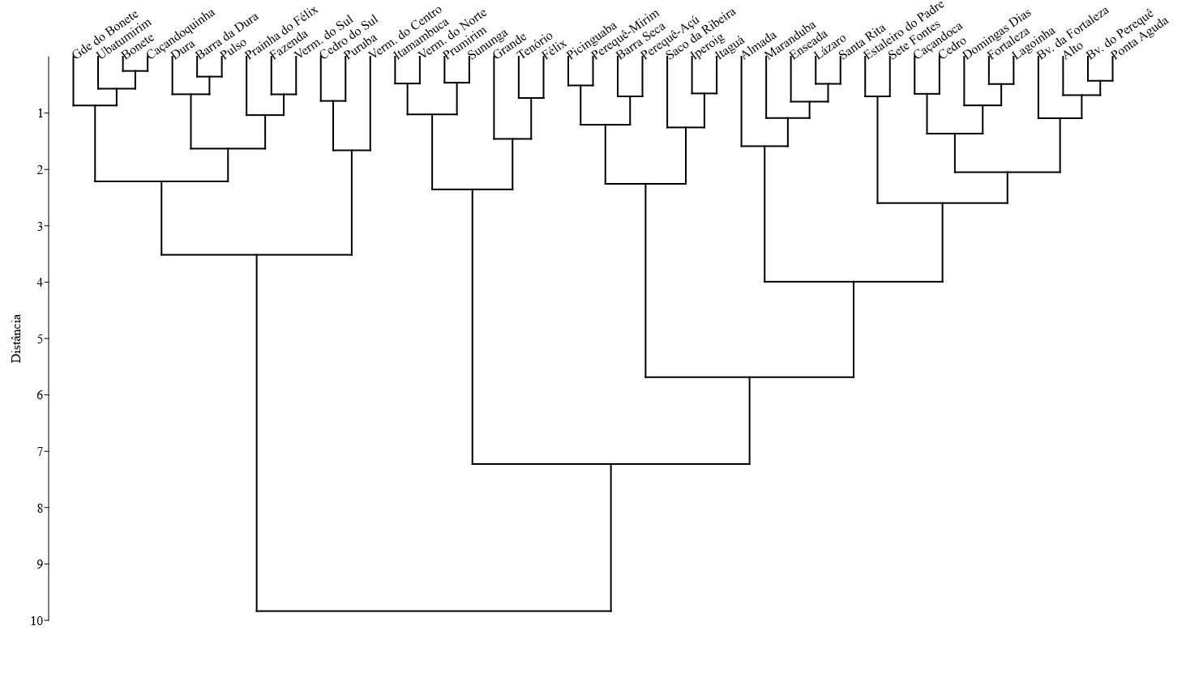
 |  |  | 1.0414 | 0.0000 | 0.0000 | 0.7782 | 0.0000 | 166
 |  |  | 1.2041 | 0.3010 | 0.3010 | 1.1761 | 0.9542 | 466
 |  |  | 1.5315 | 0.3010 | 0.3010 | 1.6128 | 1.4472 | 465
 |  |  | 1.4914 | 0.0000 | 1.0000 | 1.9294 | 1.5441 | 1456
 |  |  | 0.9031 | 0.0000 | 0.0000 | 0.6990 | 0.0000 | 200
 |  |  | 1.4914 | 0.7782 | 0.7782 | 1.5798 | 1.3802 | 787
 |  |  | 0.0000 | 0.0000 | 0.0000 | 0.7782 | 0.0000 | 123
 |  |  | 2.0253 | 0.0000 | 0.6990 | 1.3010 | 1.5051 | 2090
 |  |  | 1.1461 | 0.3010 | 0.3010 | 0.0000 | 0.0000 | 144
 |  |  | 2.2405 | 1.3979 | 1.4150 | 1.9243 | 1.5185 | 1549
 |  |  | 1.6335 | 0.0000 | 0.6021 | 1.4624 | 0.4771 | 344
 |  |  | 1.1461 | 0.0000 | 0.0000 | 0.6990 | 0.7782 | 154
 |  |  | 1.8921 | 0.6021 | 1.6128 | 1.9638 | 1.8261 | 1937
 |  |  | 1.0414 | 0.6021 | 0.7782 | 0.4771 | 0.7782 | 663
 |  |  | 2.0334 | 0.6990 | 1.1461 | 1.7404 | 1.6335 | 1996
 |  |  | 0.4771 | 1.4150 | 1.9085 | 1.8325 | 1.3222 | 6491
 |  |  | 0.8451 | 0.3010 | 0.6021 | 0.8451 | 0.0000 | 176
 |  |  | 0.4771 | 1.5911 | 0.4771 | 1.6232 | 0.6021 | 631
 |  |  | 0.6990 | 1.7924 | 0.7782 | 2.0453 | 1.1139 | 613
 |  |  | 0.9031 | 1.0000 | 1.1761 | 1.7634 | 1.6128 | 1855
 |  |  | 1.9494 | 0.6021 | 0.8451 | 1.7076 | 1.4624 | 2076
 |  |  | 2.3032 | 1.2788 | 1.5315 | 2.0645 | 1.5911 | 3583
 |  |  | 1.7324 | 1.2553 | 1.6021 | 1.9138 | 1.3979 | 3243
 |  |  | 1.3979 | 1.4472 | 1.1139 | 1.5051 | 1.0000 | 545
 |  |  | 1.5563 | 1.2041 | 0.4771 | 1.2553 | 0.8451 | 422
 |  |  | 1.2553 | 1.0414 | 0.6990 | 1.3222 | 1.2041 | 366
 |  |  | 1.4914 | 0.6021 | 0.6990 | 1.3424 | 1.5911 | 685
 |  |  | 1.2788 | 0.3010 | 0.8451 | 2.1430 | 1.3802 | 1480
 |  |  | 1.0792 | 0.0000 | 0.0000 | 0.3010 | 0.4771 | 168
Puruba | 0.4771 | 1.0414 | 0.3010 | 0.0000 | 0.0000 | 0.3010 | 0.4771 | 161
Saco da Ribeira | 0.3010 | 0.0000 | 0.3010 | 0.6021 | 0.4771 | 1.2304 | 0.6021 | 842
Santa Rita | 1.5441 | 0.6990 | 2.0645 | 1.2553 | 1.8573 | 1.5563 | 1.3979 | 2338
Sete Fontes | 1.6435 | 0.0000 | 1.3222 | 0.3010 | 0.3010 | 1.7076 | 0.6021 | 536
Sununga | 1.1461 | 2.3692 | 1.1761 | 0.4771 | 0.6021 | 1.8573 | 1.3424 | 1668
Tenório | 1.6021 | 1.4150 | 1.5441 | 1.2788 | 1.7404 | 1.9445 | 1.3010 | 2793
Ubatumirim | 1.1761 | 0.0000 | 1.4150 | 0.0000 | 0.0000 | 1.0414 | 0.0000 | 264
Vermelha do Centro (Vermelhinha) | 0.7782 | 1.8808 | 0.0000 | 0.6021 | 0.9542 | 1.2041 | 0.3010 | 702
Vermelha do Norte | 1.5051 | 2.0719 | 0.6990 | 0.6021 | 1.0000 | 1.6902 | 1.3010 | 958
Vermelha do Sul | 1.0792 | 0.6021 | 1.6721 | 0.0000 | 0.3010 | 0.3010 | 0.8451 | 713
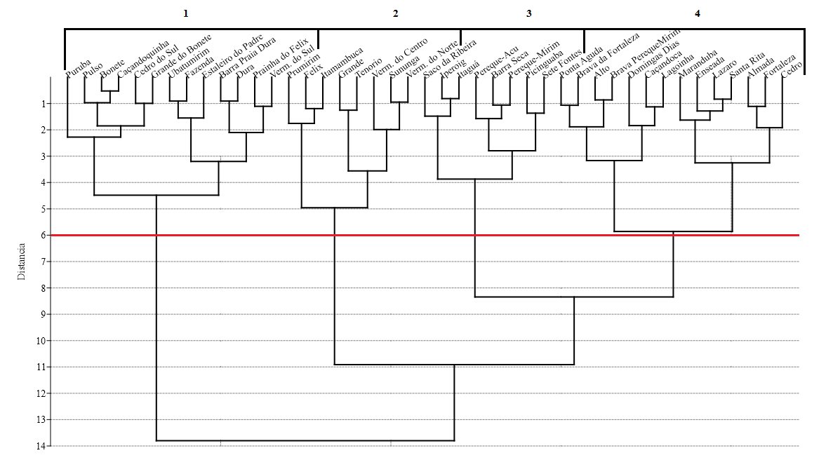
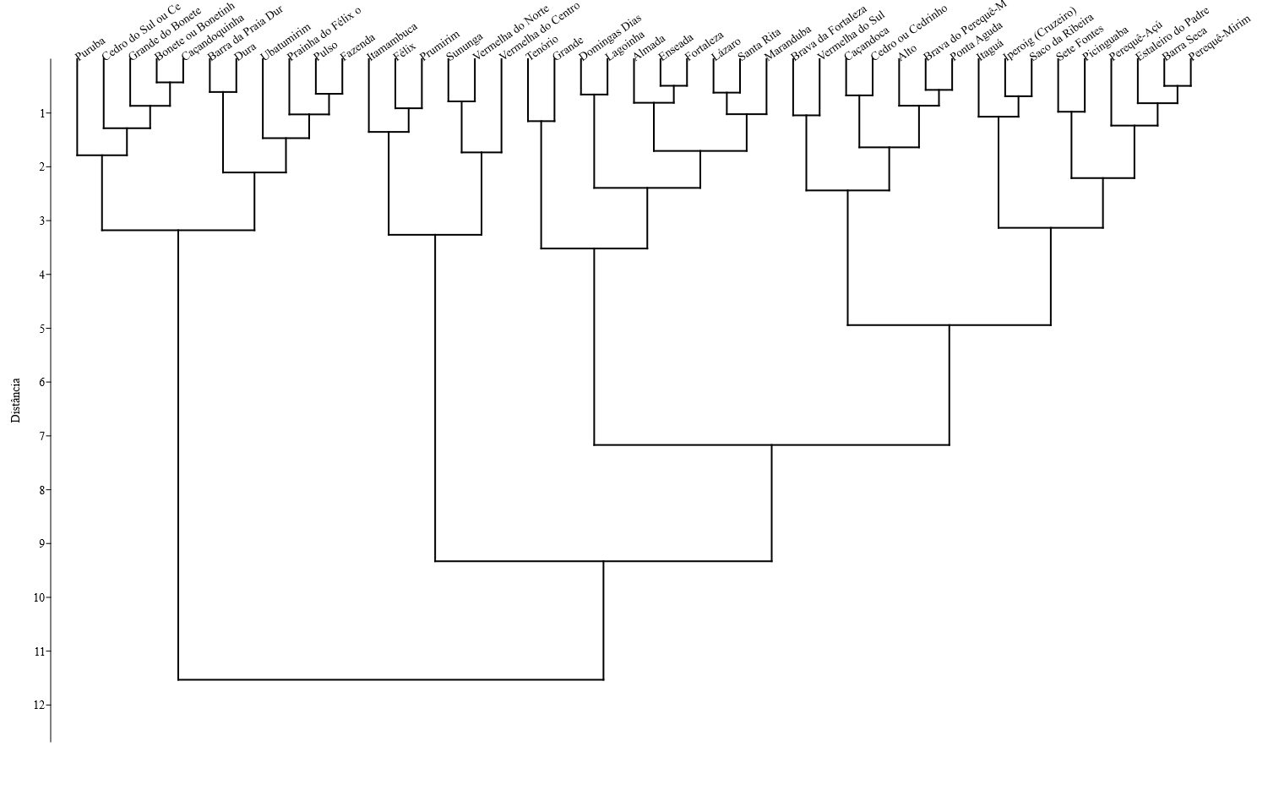

 | Águas limpas | Mar agitado | Mar calmo | Poluida | Popular | Alimentação e comércio | Facilidades e hospedagem | Total de avaliações |  | Almada | 1287.0000
Barra da Praia Dura | 0.6021 | 0.0000 | 1.1461 | 0.0000 | 0.0000 | 0.0000 | 0.3010 | 195 |  | Alto | 281.0000
Bonete ou Bonetinho | 0.8451 | 0.0000 | 1.0414 | 0.0000 | 0.0000 | 0.7782 | 0.0000 | 166 |  | Barra da Praia Dura | 195.0000
Caçandoquinha | 0.9542 | 0.3010 | 0.9031 | 0.0000 | 0.0000 | 0.6990 | 0.0000 | 200 |  | Barra Seca | 438.0000
Cedro do Sul ou Cedrinho da Fortaleza | 0.8451 | 0.3010 | 0.0000 | 0.0000 | 0.0000 | 0.7782 | 0.0000 | 123 |  | Bonete ou Bonetinho | 166.0000
Dura | 0.6021 | 0.3010 | 1.1461 | 0.3010 | 0.3010 | 0.0000 | 0.0000 | 144 |  | Brava da Fortaleza | 466.0000
Fazenda | 1.0414 | 0.0000 | 1.1461 | 0.0000 | 0.0000 | 0.6990 | 0.7782 | 154 |  | Brava do Perequê-Mirim | 465.0000
Prainha do Félix ou Português | 1.2788 | 0.3010 | 1.0414 | 0.6021 | 0.7782 | 0.4771 | 0.7782 | 663 |  | Caçandoca | 1456.0000
Grande do Bonete | 0.9542 | 0.3010 | 0.8451 | 0.3010 | 0.6021 | 0.8451 | 0.0000 | 176 |  | Caçandoquinha | 200.0000
Pulso | 0.9542 | 0.0000 | 1.0792 | 0.0000 | 0.0000 | 0.3010 | 0.4771 | 168 |  | Cedro ou Cedrinho | 787.0000
 |  |  |  |  |  | 0.3010 | 0.4771 | 161 |  | Cedro do Sul ou Cedrinho da Fortaleza | 123.0000
 |  |  |  |  |  | 1.0414 | 0.0000 | 264 |  | Domingas Dias | 2090.0000
 |  |  |  |  |  | 1.2041 | 0.3010 | 702 |  | Dura | 144.0000
 |  |  |  |  |  | 0.3010 | 0.8451 | 713 |  | Enseada | 1549.0000
 |  |  |  |  |  | 0.6990 | 0.3010 | 176 |  | Estaleiro do Padre | 344.0000
 |  |  |  |  |  |  |  |  |  | Fazenda | 154.0000
 |  |  |  |  |  | Alimentação e comércio | Facilidades e hospedagem | Total de avaliações |  | Félix | 1937.0000
 |  |  |  |  |  | 1.9638 | 1.8261 | 1937 |  | Prainha do Félix ou Português | 663.0000
 |  |  |  |  |  | 1.8325 | 1.3222 | 6491 |  | Fortaleza | 1996.0000
 |  |  |  |  |  | 1.7634 | 1.6128 | 1855 |  | Grande | 6491.0000
 |  |  |  |  |  | 2.1430 | 1.3802 | 1480 |  | Grande do Bonete | 176.0000
...

v6 74 praias em log
...
Barra da Maranduba | Barra Seca | Bonete ou Bonetinho | Brava da Almada | Brava da Fortaleza | Brava do Camburi | Brava do Perequê-Mirim | Brava do Sul | Caçandoca | Caçandoquinha | Camburi | Canto de Itaipu | Cedro ou Cedrinho | Cedro do Sul ou Cedrinho da Fortaleza | Conchas ou Lúcio | Costa | Deserto | Domingas Dias | Dura | Engenho | Enseada | Enseada (Prainha) | Estaleiro do Padre | Fazenda | Félix | Prainha do Félix ou Português | Figueira
0.699 | 0.699 | 1.114 | 0.602 | 196 | 7
0.000 | 0.000 | 1.041 | 0.000 | 264 | 3
0.602 | 0.954 | 1.204 | 0.301 | 702 | 6
0.602 | 1.000 | 1.690 | 1.301 | 958 | 7
0.000 | 0.301 | 0.301 | 0.845 | 713 | 6
0.000 | 0.000 | 0.000 | 0.000 | 31 | 2

Popular | Alimentação e comécio | Facilidades e hospedagem | Avaliações no Google Maps
1.398 | 2.241 | 1.756 | 1287 | 5
0.602 | 1.255 | 1.279 | 281 | 5
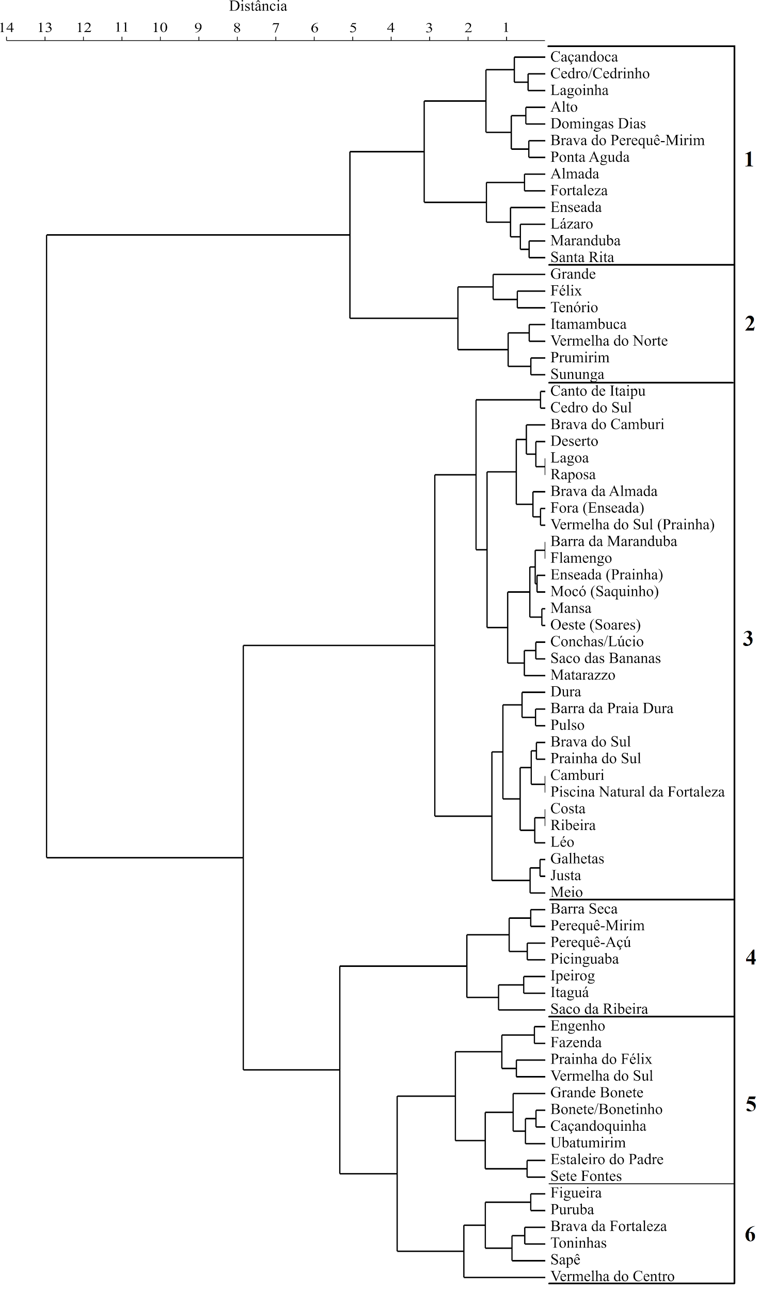
0.000 | 0.000 | 0.301 | 195 | 2
0.000 | 0.000 | 0.000 | 6 | 1
0.477 | 1.623 | 0.602 | 438 | 5
0.000 | 0.778 | 0.000 | 166 | 2
0.301 | 0.000 | 0.000 | 34 | 3
0.301 | 1.176 | 0.954 | 466 | 6
0.000 | 0.000 | 0.000 | 16 | 1
0.301 | 1.613 | 1.447 | 465 | 6
0.301 | 0.000 | 0.301 | 54 | 3
1.000 | 1.929 | 1.544 | 1456 | 5
0.000 | 0.699 | 0.000 | 200 | 3
0.000 | 0.000 | 0.301 | 89 | 2
0.000 | 0.602 | 0.000 | 45 | 2
0.778 | 1.580 | 1.380 | 787 | 6
0.000 | 0.778 | 0.000 | 123 | 2
0.000 | 0.000 | 0.477 | 119 | 2
0.000 | 0.000 | 0.000 | 122 | 1
0.301 | 0.000 | 0.000 | 72 | 2
0.699 | 1.301 | 1.505 | 2090 | 5
0.301 | 0.000 | 0.000 | 144 | 4
0.301 | 0.602 | 0.778 | 112 | 4
1.415 | 1.924 | 1.519 | 1549 | 5
0.000 | 0.301 | 0.000 | 61 | 2
0.602 | 1.462 | 0.477 | 344 | 5
0.000 | 0.699 | 0.778 | 154 | 3
1.613 | 1.964 | 1.826 | 1937 | 6
0.778 | 0.477 | 0.778 | 663 | 6
0.000 | 0.477 | 0.845 | 64 | 4
0.000 | 0.000 | 0.000 | 22 | 1
0.000 | 0.000 | 0.000 | 28 | 2
1.146 | 1.740 | 1.633 | 1996 | 6
0.000 | 0.301 | 0.000 | 65 | 2
1.908 | 1.833 | 1.322 | 6491 | 6
0.602 | 0.845 | 0.000 | 176 | 5
0.477 | 1.623 | 0.602 | 631 | 5
0.778 | 2.045 | 1.114 | 613 | 5
1.176 | 1.763 | 1.613 | 1855 | 6
0.000 | 0.477 | 0.000 | 36 | 2
0.000 | 0.000 | 0.000 | 35 | 1
0.845 | 1.708 | 1.462 | 2076 | 6
1.531 | 2.064 | 1.591 | 3583 | 6
0.000 | 0.000 | 0.000 | 72 | 2
0.000 | 0.000 | 0.000 | 44 | 1
1.602 | 1.914 | 1.398 | 3243 | 6
0.000 | 0.000 | 0.301 | 36 | 3
0.000 | 0.602 | 0.301 | 71 | 3
0.000 | 0.000 | 0.000 | 32 | 1
0.000 | 0.000 | 0.000 | 102 | 1
1.114 | 1.505 | 1.000 | 545 | 6
0.477 | 1.255 | 0.845 | 422 | 5
0.699 | 1.322 | 1.204 | 366 | 6
0.000 | 0.000 | 0.301 | 115 | 2
0.699 | 1.342 | 1.591 | 685 | 6
0.000 | 0.000 | 0.301 | 43 | 2
0.845 | 2.143 | 1.380 | 1480 | 6
0.000 | 0.301 | 0.477 | 168 | 3
0.000 | 0.301 | 0.477 | 161 | 4
0.000 | 0.000 | 0.000 | 18 | 1
0.000 | 0.000 | 0.000 | 105 | 1
0.477 | 1.230 | 0.602 | 842 | 5
0.000 | 0.000 | 0.301 | 24 | 1
1.857 | 1.556 | 1.398 | 2338 | 6
0.000 | 0.602 | 0.477 | 172 | 5
0.301 | 1.708 | 0.602 | 536 | 5
0.602 | 1.857 | 1.342 | 1668 | 6
1.740 | 1.944 | 1.301 | 2793 | 6
0.699 | 1.114 | 0.602 | 196 | 6
0.000 | 1.041 | 0.000 | 264 | 2
0.954 | 1.204 | 0.301 | 702 | 5
1.000 | 1.690 | 1.301 | 958 | 6
0.301 | 0.301 | 0.845 | 713 | 5
0.000 | 0.000 | 0.000 | 31 | 2

Popular | Alimentação e comécio | Facilidades e hospedagem | Avaliações no Google Maps |  |  | Mar agitado | Mar calmo | Poluída | Popular | Alimentação e comécio | Facilidades e hospedagem | Avaliações no Google Maps
0.000 | 0.000 | 0.000 | 6 | 1 |  | 0 | 1 | 0 | 0 | 0 | 0
0.000 | 0.000 | 0.301 | 195 | 2 |  | 0 | 13 | 0 | 0 | 0 | 1
0.301 | 0.000 | 0.000 | 34 | 3 |  | 2 | 2 | 0 | 1 | 0 | 0
0.000 | 0.000 | 0.000 | 16 | 1 |  | 5 | 0 | 0 | 0 | 0 | 0
0.301 | 0.000 | 0.301 | 54 | 3 |  | 0 | 3 | 0 | 1 | 0 | 1
0.000 | 0.000 | 0.301 | 89 | 2 |  | 0 | 5 | 0 | 0 | 0 | 1
0.000 | 0.602 | 0.000 | 45 | 2 |  | 1 | 0 | 0 | 0 | 3 | 0
0.000 | 0.778 | 0.000 | 123 | 2 |  | 1 | 0 | 0 | 0 | 5 | 0
0.000 | 0.000 | 0.477 | 119 | 2 |  | 1 | 0 | 0 | 0 | 0 | 2
0.000 | 0.000 | 0.000 | 122 | 1 |  | 0 | 6 | 0 | 0 | 0 | 0
...

v7 58 praias em log
...
Barra Seca | Bonete ou Bonetinho | Brava da Almada | Brava da Fortaleza | Brava do Perequê-Mirim | Brava do Sul | Caçandoca | Caçandoquinha | Camburi | Canto de Itaipu | Cedro ou Cedrinho | Cedro do Sul ou Cedrinho da Fortaleza | Conchas ou Lúcio | Deserto | Domingas Dias | Dura | Enseada | Estaleiro do Padre | Fazenda | Félix | Prainha do Félix ou Português | Figueira | Fortaleza | Galhetas | Grande | Grande do Bonete | Iperoig (Cruzeiro) | Itaguá | Itamambuca | Justa | Lagoinha | Lázaro | Léo | Maranduba | Matarazzo | Meio | Perequê-Açú | Perequê-Mirim | Picinguaba
1 | 1 | 50 | 3 | 536 | 6
2 | 3 | 71 | 21 | 1668 | 7
18 | 54 | 87 | 19 | 2793 | 7
4 | 4 | 12 | 3 | 196 | 7
0 | 0 | 10 | 0 | 264 | 3
3 | 8 | 15 | 1 | 702 | 6
3 | 9 | 48 | 19 | 958 | 7
0 | 1 | 1 | 6 | 713 | 6

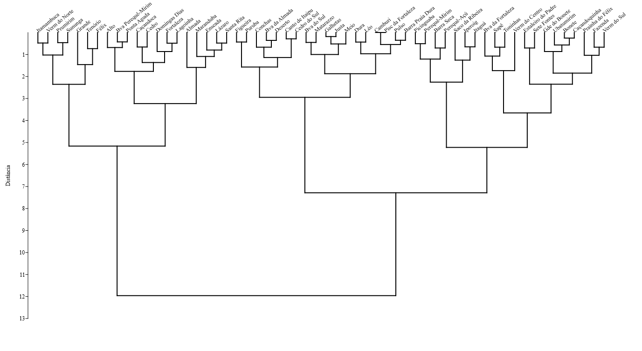
Poluida (ou esgoto, óleo, lixo) | Popular (ou cheia, muito ou bem movimentada) | Alimentação e comécio | Facilidades e hospedagem | Total de Avaliações no Google Maps
0.3010299957 | 1.397940009 | 2.240549248 | 1.755874856 | 1287 | 6
0 | 0.6020599913 | 1.255272505 | 1.278753601 | 281 | 6
0 | 0 | 0 | 0.3010299957 | 195 | 3
0.903089987 | 0.4771212547 | 1.62324929 | 0.6020599913 | 438 | 6
0 | 0 | 0.7781512504 | 0 | 166 | 3
0 | 0.3010299957 | 0 | 0 | 34 | 4
0.3010299957 | 0.3010299957 | 1.176091259 | 0.9542425094 | 466 | 7
0.3010299957 | 0.3010299957 | 1.612783857 | 1.447158031 | 465 | 7
0 | 0.3010299957 | 0 | 0.3010299957 | 54 | 3
0 | 1 | 1.929418926 | 1.544068044 | 1456 | 6
0 | 0 | 0.6989700043 | 0 | 200 | 4
0 | 0 | 0 | 0.3010299957 | 89 | 3
0 | 0 | 0.6020599913 | 0 | 45 | 3
0.7781512504 | 0.7781512504 | 1.579783597 | 1.380211242 | 787 | 7
0 | 0 | 0.7781512504 | 0 | 123 | 3
0 | 0 | 0 | 0.4771212547 | 119 | 3
0 | 0.3010299957 | 0 | 0 | 72 | 3
0 | 0.6989700043 | 1.301029996 | 1.505149978 | 2090 | 6
0.3010299957 | 0.3010299957 | 0 | 0 | 144 | 5
1.397940009 | 1.414973348 | 1.924279286 | 1.51851394 | 1549 | 6
0 | 0.6020599913 | 1.462397998 | 0.4771212547 | 344 | 6
0 | 0 | 0.6989700043 | 0.7781512504 | 154 | 4
0.6020599913 | 1.612783857 | 1.963787827 | 1.826074803 | 1937 | 7
0.6020599913 | 0.7781512504 | 0.4771212547 | 0.7781512504 | 663 | 7
0 | 0 | 0.4771212547 | 0.84509804 | 64 | 5
0.6989700043 | 1.146128036 | 1.740362689 | 1.633468456 | 1996 | 7
0 | 0 | 0.3010299957 | 0 | 65 | 3
1.414973348 | 1.908485019 | 1.832508913 | 1.322219295 | 6491 | 7
0.3010299957 | 0.6020599913 | 0.84509804 | 0 | 176 | 6
1.591064607 | 0.4771212547 | 1.62324929 | 0.6020599913 | 631 | 6
1.792391689 | 0.7781512504 | 2.045322979 | 1.113943352 | 613 | 5
1 | 1.176091259 | 1.763427994 | 1.612783857 | 1855 | 7
0 | 0 | 0.4771212547 | 0 | 36 | 3
0.6020599913 | 0.84509804 | 1.707570176 | 1.462397998 | 2076 | 7
1.278753601 | 1.531478917 | 2.064457989 | 1.591064607 | 3583 | 7
0.3010299957 | 0 | 0 | 0 | 72 | 3
1.255272505 | 1.602059991 | 1.913813852 | 1.397940009 | 3243 | 7
0.4771212547 | 0 | 0 | 0.3010299957 | 36 | 3
0 | 0 | 0.6020599913 | 0.3010299957 | 71 | 3
1.447158031 | 1.113943352 | 1.505149978 | 1 | 545 | 7
1.204119983 | 0.4771212547 | 1.255272505 | 0.84509804 | 422 | 6
1.041392685 | 0.6989700043 | 1.322219295 | 1.204119983 | 366 | 7
0 | 0 | 0 | 0.3010299957 | 115 | 3
0.6020599913 | 0.6989700043 | 1.342422681 | 1.591064607 | 685 | 7
0.3010299957 | 0.84509804 | 2.1430148 | 1.380211242 | 1480 | 7
0 | 0 | 0.3010299957 | 0.4771212547 | 168 | 4
0 | 0 | 0.3010299957 | 0.4771212547 | 161 | 5
0.6020599913 | 0.4771212547 | 1.230448921 | 0.6020599913 | 842 | 6
1.255272505 | 1.857332496 | 1.556302501 | 1.397940009 | 2338 | 7
0.4771212547 | 0 | 0.6020599913 | 0.4771212547 | 172 | 6
0.3010299957 | 0.3010299957 | 1.707570176 | 0.6020599913 | 536 | 6
0.4771212547 | 0.6020599913 | 1.857332496 | 1.342422681 | 1668 | 7
1.278753601 | 1.740362689 | 1.944482672 | 1.301029996 | 2793 | 7
0.6989700043 | 0.6989700043 | 1.113943352 | 0.6020599913 | 196 | 7
0 | 0 | 1.041392685 | 0 | 264 | 3
0.6020599913 | 0.9542425094 | 1.204119983 | 0.3010299957 | 702 | 6
0.6020599913 | 1 | 1.69019608 | 1.301029996 | 958 | 7
0 | 0.3010299957 | 0.3010299957 | 0.84509804 | 713 | 6

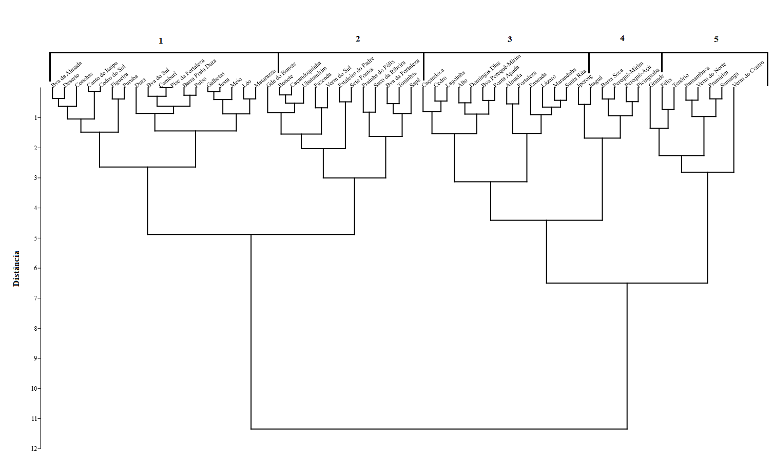
Popular (ou cheia, muito ou bem movimentada) | Alimentação e comécio | Facilidades e hospedagem | Total de Avaliações no Google Maps
1.398 | 2.241 | 1.756 | 1287 | 5
0.602 | 1.255 | 1.279 | 281 | 5
0.000 | 0.000 | 0.301 | 195 | 2
0.477 | 1.623 | 0.602 | 438 | 5
0.000 | 0.778 | 0.000 | 166 | 2
0.301 | 0.000 | 0.000 | 34 | 3
0.301 | 1.176 | 0.954 | 466 | 6
0.301 | 1.613 | 1.447 | 465 | 6
0.301 | 0.000 | 0.301 | 54 | 3
1.000 | 1.929 | 1.544 | 1456 | 5
0.000 | 0.699 | 0.000 | 200 | 3
0.000 | 0.000 | 0.301 | 89 | 2
0.000 | 0.602 | 0.000 | 45 | 2
0.778 | 1.580 | 1.380 | 787 | 6
0.000 | 0.778 | 0.000 | 123 | 2
0.000 | 0.000 | 0.477 | 119 | 2
0.301 | 0.000 | 0.000 | 72 | 2
0.699 | 1.301 | 1.505 | 2090 | 5
0.301 | 0.000 | 0.000 | 144 | 4
1.415 | 1.924 | 1.519 | 1549 | 5
0.602 | 1.462 | 0.477 | 344 | 5
0.000 | 0.699 | 0.778 | 154 | 3
1.613 | 1.964 | 1.826 | 1937 | 6
0.778 | 0.477 | 0.778 | 663 | 6
0.000 | 0.477 | 0.845 | 64 | 4
1.146 | 1.740 | 1.633 | 1996 | 6
0.000 | 0.301 | 0.000 | 65 | 2
1.908 | 1.833 | 1.322 | 6491 | 6
0.602 | 0.845 | 0.000 | 176 | 5
0.477 | 1.623 | 0.602 | 631 | 5
0.778 | 2.045 | 1.114 | 613 | 5
1.176 | 1.763 | 1.613 | 1855 | 6
0.000 | 0.477 | 0.000 | 36 | 2
0.845 | 1.708 | 1.462 | 2076 | 6
1.531 | 2.064 | 1.591 | 3583 | 6
0.000 | 0.000 | 0.000 | 72 | 2
1.602 | 1.914 | 1.398 | 3243 | 6
0.000 | 0.000 | 0.301 | 36 | 3
0.000 | 0.602 | 0.301 | 71 | 3
1.114 | 1.505 | 1.000 | 545 | 6
0.477 | 1.255 | 0.845 | 422 | 5
0.699 | 1.322 | 1.204 | 366 | 6
0.000 | 0.000 | 0.301 | 115 | 2
0.699 | 1.342 | 1.591 | 685 | 6
0.845 | 2.143 | 1.380 | 1480 | 6
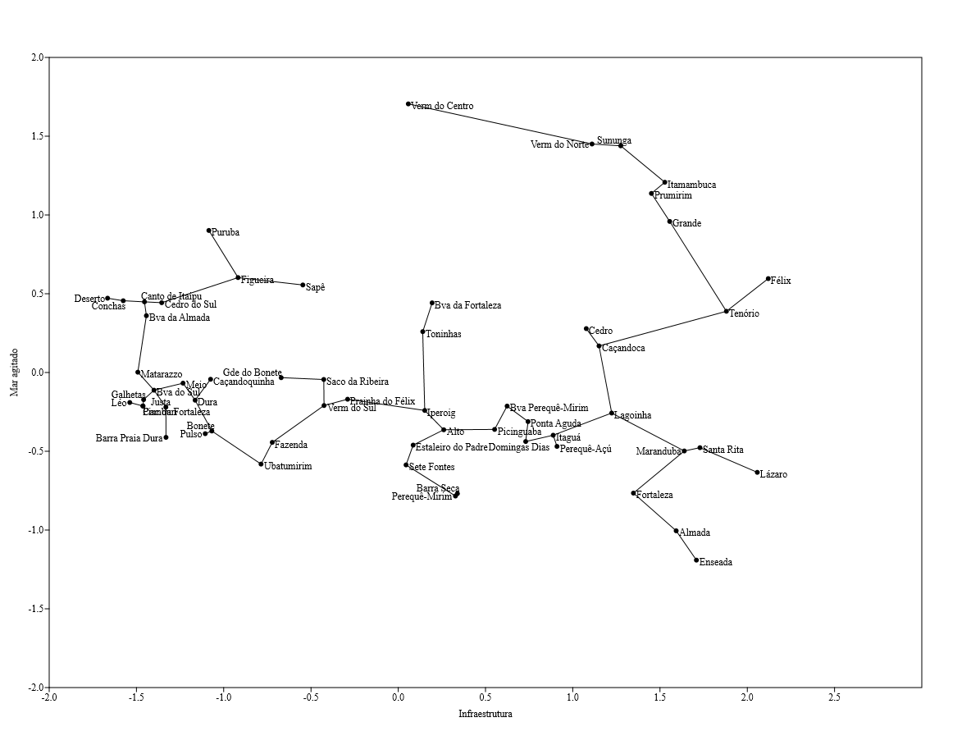
0.000 | 0.301 | 0.477 | 168 | 3
0.000 | 0.301 | 0.477 | 161 | 4
0.477 | 1.230 | 0.602 | 842 | 5
1.857 | 1.556 | 1.398 | 2338 | 6
0.000 | 0.602 | 0.477 | 172 | 5
0.301 | 1.708 | 0.602 | 536 | 5
0.602 | 1.857 | 1.342 | 1668 | 6
1.740 | 1.944 | 1.301 | 2793 | 6
0.699 | 1.114 | 0.602 | 196 | 6
0.000 | 1.041 | 0.000 | 264 | 2
0.954 | 1.204 | 0.301 | 702 | 5
1.000 | 1.690 | 1.301 | 958 | 6
0.301 | 0.301 | 0.845 | 713 | 5

Porcentagem CC>50
...
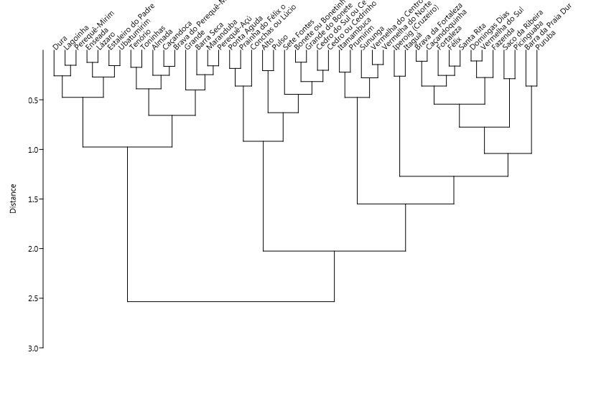
Bica de água doce (ou bica de água natural) | Cachoeira (ou queda d'água) | Gruta | Lagoa (ou lago) | Mangue | Nascer do Sol | Piscina natural | Pôr do Sol | Rio (ou corrego, riacho) | Trilhas
0.00000 | 0.00000 | 0.00000 | 0.00000 | 0.00000 | 0.00000 | 0.00000 | 0.00772 | 0.00000 | 0.00772
0.03279 | 0.00000 | 0.00000 | 0.00000 | 0.00000 | 0.00000 | 0.00000 | 0.00820 | 0.00000 | 0.23770
0.00000 | 0.00000 | 0.00000 | 0.00000 | 0.03390 | 0.00000 | 0.00000 | 0.00000 | 0.35593 | 0.01695
0.00000 | 0.00000 | 0.00000 | 0.00000 | 0.00000 | 0.00000 | 0.00000 | 0.00625 | 0.00625 | 0.00625
0.00000 | 0.00000 | 0.00000 | 0.00000 | 0.00000 | 0.00000 | 0.00000 | 0.00000 | 0.00000 | 0.38333
0.00000 | 0.00000 | 0.00000 | 0.00000 | 0.00000 | 0.00000 | 0.00000 | 0.00000 | 0.01250 | 0.07500
0.00000 | 0.00000 | 0.00000 | 0.00000 | 0.00000 | 0.00000 | 0.00000 | 0.00000 | 0.00000 | 0.01829
0.01887 | 0.00270 | 0.00000 | 0.00270 | 0.00539 | 0.00000 | 0.00000 | 0.00000 | 0.04313 | 0.04582
0.00000 | 0.00000 | 0.00000 | 0.00000 | 0.00000 | 0.00000 | 0.00000 | 0.00000 | 0.05195 | 0.07792
0.00984 | 0.00000 | 0.00000 | 0.00000 | 0.00000 | 0.00000 | 0.00000 | 0.00000 | 0.00000 | 0.22295
0.01724 | 0.00000 | 0.00000 | 0.00000 | 0.00000 | 0.00000 | 0.00000 | 0.00000 | 0.00000 | 0.32759
0.00000 | 0.00000 | 0.00000 | 0.00000 | 0.00000 | 0.00000 | 0.03846 | 0.00000 | 0.00000 | 0.23077
0.02228 | 0.00000 | 0.00248 | 0.00000 | 0.00000 | 0.00000 | 0.00000 | 0.00248 | 0.00248 | 0.00248
0.00000 | 0.00000 | 0.00000 | 0.01786 | 0.00000 | 0.00000 | 0.00000 | 0.00000 | 0.07143 | 0.00000
0.00000 | 0.00000 | 0.00000 | 0.00000 | 0.00000 | 0.00000 | 0.00000 | 0.00203 | 0.00000 | 0.00811
0.00000 | 0.00000 | 0.00000 | 0.00000 | 0.00741 | 0.00000 | 0.00000 | 0.01481 | 0.08148 | 0.00000
0.01389 | 0.00000 | 0.00000 | 0.00000 | 0.01389 | 0.00000 | 0.00000 | 0.01389 | 0.06944 | 0.02778
0.00178 | 0.00000 | 0.00000 | 0.00000 | 0.00178 | 0.00000 | 0.00533 | 0.00000 | 0.03552 | 0.03020
0.00000 | 0.00000 | 0.00000 | 0.00000 | 0.00000 | 0.00000 | 0.00000 | 0.00000 | 0.00000 | 0.08072
0.00000 | 0.00000 | 0.00000 | 0.00000 | 0.00000 | 0.00000 | 0.12289 | 0.00241 | 0.00000 | 0.04578
0.00000 | 0.00332 | 0.00000 | 0.00000 | 0.00000 | 0.00664 | 0.00000 | 0.00000 | 0.00000 | 0.00000
0.00000 | 0.00000 | 0.00000 | 0.00000 | 0.00000 | 0.00000 | 0.00000 | 0.00000 | 0.03896 | 0.35065
0.00000 | 0.00000 | 0.00000 | 0.00000 | 0.00000 | 0.00752 | 0.00000 | 0.00752 | 0.00000 | 0.00000
0.00000 | 0.00000 | 0.00000 | 0.00000 | 0.00000 | 0.01183 | 0.00000 | 0.01183 | 0.00000 | 0.00000
0.00000 | 0.00538 | 0.00000 | 0.00358 | 0.00358 | 0.00000 | 0.00179 | 0.00358 | 0.17563 | 0.00717
0.00000 | 0.00560 | 0.00000 | 0.00280 | 0.00280 | 0.00000 | 0.00000 | 0.00000 | 0.02521 | 0.08123
0.00000 | 0.00000 | 0.00000 | 0.00000 | 0.00000 | 0.00000 | 0.00000 | 0.00172 | 0.00172 | 0.00000
0.00000 | 0.00885 | 0.00000 | 0.00000 | 0.00000 | 0.00590 | 0.00000 | 0.00000 | 0.01180 | 0.00000
0.00000 | 0.00000 | 0.00000 | 0.00549 | 0.00000 | 0.01648 | 0.00000 | 0.00000 | 0.01648 | 0.00000
0.00000 | 0.00000 | 0.00000 | 0.00000 | 0.00000 | 0.00000 | 0.00000 | 0.00000 | 0.03008 | 0.05263
0.00000 | 0.00000 | 0.00000 | 0.00000 | 0.00000 | 0.00000 | 0.00000 | 0.00699 | 0.00000 | 0.00000
0.00380 | 0.00000 | 0.00000 | 0.01141 | 0.00000 | 0.00000 | 0.00000 | 0.00000 | 0.01901 | 0.02662
0.00000 | 0.04854 | 0.00000 | 0.03495 | 0.00000 | 0.00000 | 0.00000 | 0.00388 | 0.07184 | 0.01165
0.00000 | 0.00000 | 0.00000 | 0.00000 | 0.00000 | 0.00000 | 0.00000 | 0.00000 | 0.00000 | 0.16667
0.00000 | 0.00000 | 0.00000 | 0.00000 | 0.00000 | 0.00000 | 0.00000 | 0.00000 | 0.49275 | 0.00000
0.00000 | 0.00000 | 0.00000 | 0.00000 | 0.00000 | 0.00000 | 0.00000 | 0.00000 | 0.00000 | 0.02577
0.00000 | 0.00000 | 0.00000 | 0.00000 | 0.00000 | 0.00000 | 0.00000 | 0.00187 | 0.00000 | 0.02060
0.00000 | 0.00000 | 0.00985 | 0.00000 | 0.00000 | 0.00000 | 0.00000 | 0.00000 | 0.00000 | 0.14286
...

Cópia de Porcentagem CC>200
...
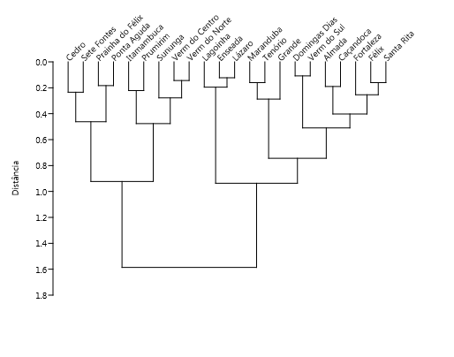
Mangue | Nascer do Sol | Piscina natural | Pôr do Sol | Rio (ou corrego, riacho) | Trilhas
0.00000 | 0.00000 | 0.00000 | 0.00772 | 0.00000 | 0.00772
0.00539 | 0.00000 | 0.00000 | 0.00000 | 0.04313 | 0.04582
0.00000 | 0.00000 | 0.00000 | 0.00000 | 0.00000 | 0.22295
0.00000 | 0.00000 | 0.00000 | 0.00248 | 0.00248 | 0.00248
0.00000 | 0.00000 | 0.00000 | 0.00203 | 0.00000 | 0.00811
0.00178 | 0.00000 | 0.00533 | 0.00000 | 0.03552 | 0.03020
0.00000 | 0.00000 | 0.00000 | 0.00000 | 0.00000 | 0.08072
0.00000 | 0.00000 | 0.12289 | 0.00241 | 0.00000 | 0.04578
0.00000 | 0.00664 | 0.00000 | 0.00000 | 0.00000 | 0.00000
0.00358 | 0.00000 | 0.00179 | 0.00358 | 0.17563 | 0.00717
0.00280 | 0.00000 | 0.00000 | 0.00000 | 0.02521 | 0.08123
0.00000 | 0.00000 | 0.00000 | 0.00172 | 0.00172 | 0.00000
0.00000 | 0.00590 | 0.00000 | 0.00000 | 0.01180 | 0.00000
0.00000 | 0.00000 | 0.00000 | 0.00000 | 0.01901 | 0.02662
0.00000 | 0.00000 | 0.00000 | 0.00388 | 0.07184 | 0.01165
0.00000 | 0.00000 | 0.00000 | 0.00187 | 0.00000 | 0.02060
0.00000 | 0.00000 | 0.00000 | 0.00000 | 0.00000 | 0.14286
0.00000 | 0.00000 | 0.00000 | 0.00936 | 0.00000 | 0.00187
0.00000 | 0.00000 | 0.00000 | 0.00254 | 0.00000 | 0.00000
0.00000 | 0.00476 | 0.00476 | 0.02381 | 0.00000 | 0.00476
0.00000 | 0.00920 | 0.00307 | 0.00920 | 0.00000 | 0.00000
0.00000 | 0.00000 | 0.00000 | 0.00000 | 0.00450 | 0.00000
 |  |  |  |  |  | K-média (5 clusters) |  | K-média (4 clusters) |  | K-media (3 clusters)
0.00358 | 0.00000 | 0.00179 | 0.00358 | 0.17563 | 0.00717 | Caçandoca | 1 | Grande | 1 | Almada | 1
0.00000 | 0.00000 | 0.00000 | 0.00388 | 0.07184 | 0.01165 | Cedro ou Cedrinho | 1 | Itamambuca | 1 | Caçandoca | 1
0.00000 | 0.00476 | 0.00476 | 0.02381 | 0.00000 | 0.00476 | Félix | 1 | Prumirim | 1 | Cedro ou Cedrinho | 1
0.00000 | 0.00000 | 0.00000 | 0.00936 | 0.00000 | 0.00187 | Prainha do Félix ou Português | 1 | Sununga | 1 | Domingas Dias | 1
0.00000 | 0.00920 | 0.00307 | 0.00920 | 0.00000 | 0.00000 | Itamambuca | 1 | Vermelha do Centro (Vermelhinha) | 1 | Enseada | 1
0.00% | 0.00% | 0.18% | 0.92% | 0.00% | 0.48% | Ponta Aguda | 1 | Vermelha do Norte | 1 | Félix | 1
0.16% | 0.41% | 0.20% | 0.82% | 7.71% | 0.46% | Prumirim | 1 | Almada | 2 | Prainha do Félix ou Português | 1
 |  |  |  |  |  | Sete Fontes | 1 | Caçandoca | 2 | Fortaleza | 1
...

